策略分析
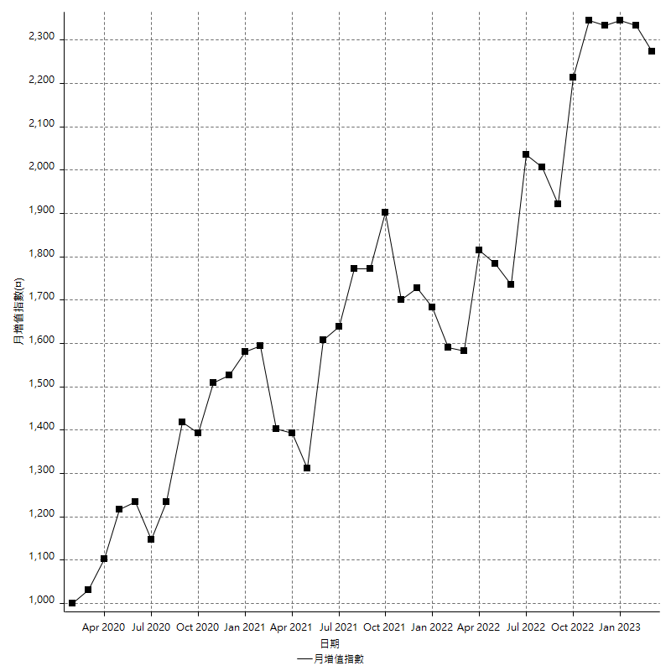
策略績效總結果

 | 所有交易 | 多單 | 空單
淨利 | 240200 | 2800 | 237400
毛利 | 1140800 | 11200 | 1129600
毛損 | -900600 | -8400 | -892200
調整後淨利 | 83051.642325 | -16800 | 81297.420311
調整後毛利 | 1052522.2456 | 0 | 1041926.0366
調整後毛損 | -969470.60331 | -16800 | -960628.6163
特定淨利 | -147000 | 2800 | -149800
特定毛利 | 753600 | 11200 | 742400
特定毛損 | -900600 | -8400 | -892200
帳戶所需金額 | 77600 | 8400 | 77600
帳戶報酬 | 309.53608247 | 33.333333333 | 305.92783505
初始資本報酬 | 120.1 | 1.4 | 118.7
最大策略虧損 | -96600 | -9800 | -96600
最大策略虧損 (%) | -24.005964215 | -4.9 | -24.174174174
最大平倉交易虧損 | -77600 | -8400 | -77600
最大平倉交易虧損 (%) | -20.124481328 | -4.2 | -20.271682341
最大的策略虧損報酬 | 2.4865424431 | 0.28571428571 | 2.4575569358
獲利因子 | 1.2667110815 | 1.3333333333 | 1.2660838377
調整獲利因子 | 1.0856670043 | 0 | 1.0846293968
特定獲利因子 | -0.83677548301 | 1.3333333333 | -0.83210042591
最大持有契約數量 | 1 | 1 | 1
滑價支付 | 135600 | 800 | 134800
佣金支付 | 0 | 0 | 0
未平倉部位損益 | n/a | n/a | n/a
年報酬率 | 38.992201905 | 0.45453024702 | 38.537671658
月報酬率 | 3.2493501587 | 0.037877520585 | 3.2114726381
買進持有績效 | 74874.458874 | 100132.35016 | 74874.458874
平均月報酬 | 6321.0526316
月報酬的標準差 | 23982.08969

績效比率

成長潛力比(Upside Potential Ratio) | 33.320540439
夏普比率 | 0.31042694436
索丁諾比率 | 0.65075186393
Fouse 比率 | 0.020244108001
Calmar 比率 | 0.0061911111111
Sterling 比率 | 0.0019587218396
淨利/最大損失百分比 | 2859.5238095
淨利/最大交易績效拉回百分比 | 3002.5
淨利/最大策略績效拉回百分比 | 248.65424431
特定淨利/最大損失百分比 | -1750
特定淨利/最大交易績效拉回百分比 | -1837.5
特定淨利/最大策略績效拉回百分比 | -152.17391304
調整後淨利/最大損失百分比 | 988.71002767
調整後淨利/最大交易績效拉回百分比 | 1038.1455291
調整後淨利/最大策略績效拉回百分比 | 85.974785015

時間分析

交易期間 | 3 Yrs, 1 Mth, 3 Dys, 11 Mins
策略在市場的時間 | 6 Dys, 21 Hrs, 11 Mins
策略在市場的時間百分比 | 0.61178596936
最長的持平期間 | 18 Dys, 23 Hrs, 43 Mins
最大獲利日期 | 2021-07-28
最大虧損日期 | 2020-02-21
最大策略虧損日期 | 1/26/22
最大平倉交易虧損日期 | 1/20/22

詳細權益曲線

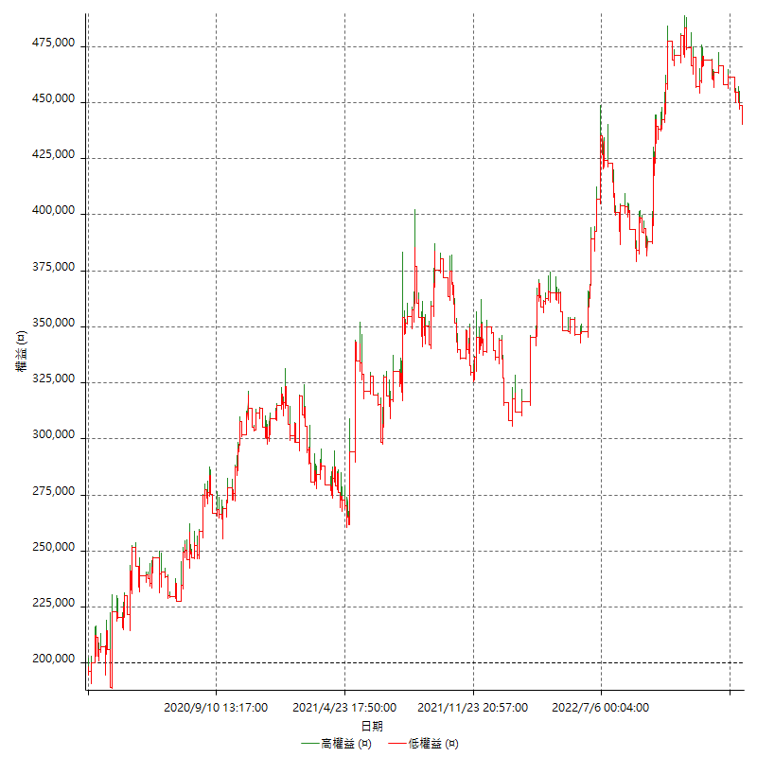

詳細權益曲線及績效拉回

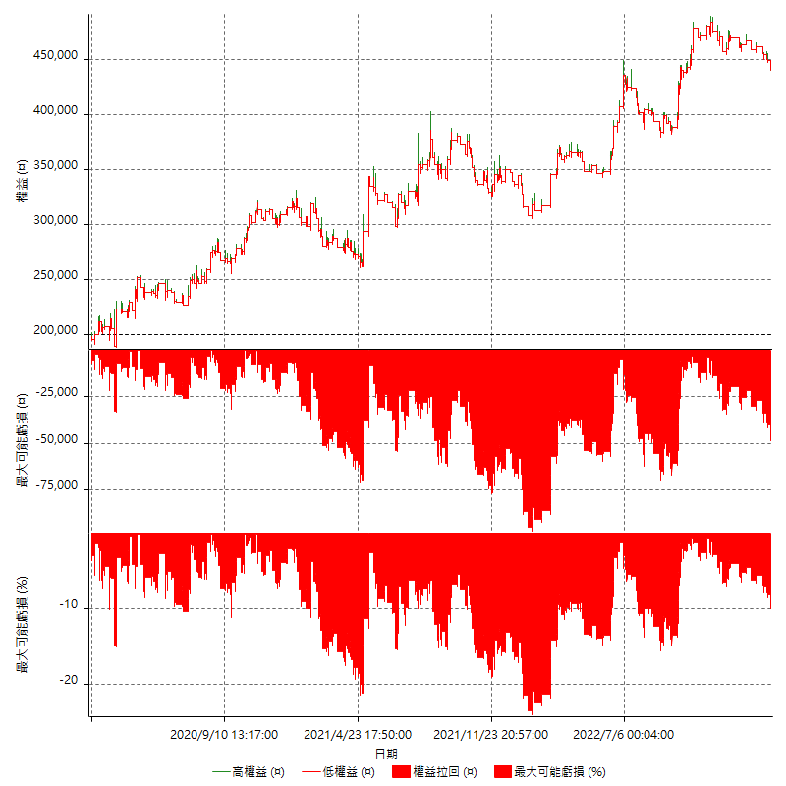

多單詳細權益曲線

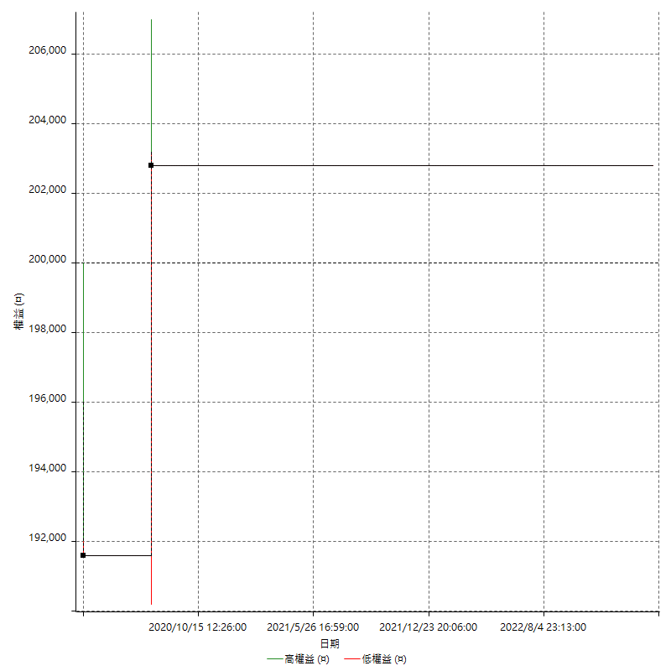

空單詳細權益曲線

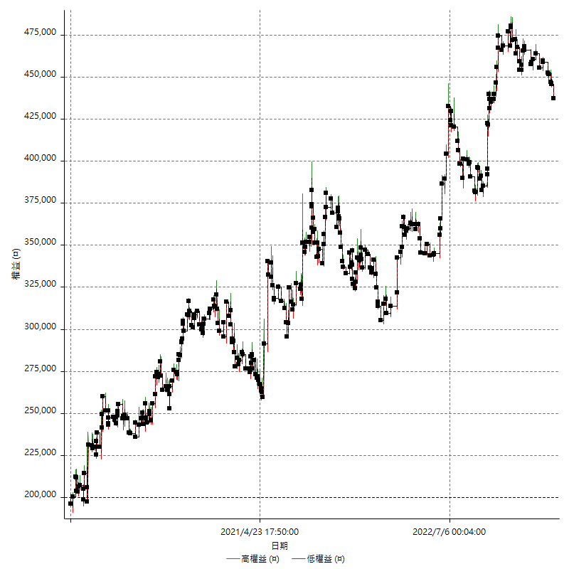

權益增加 & 拉回

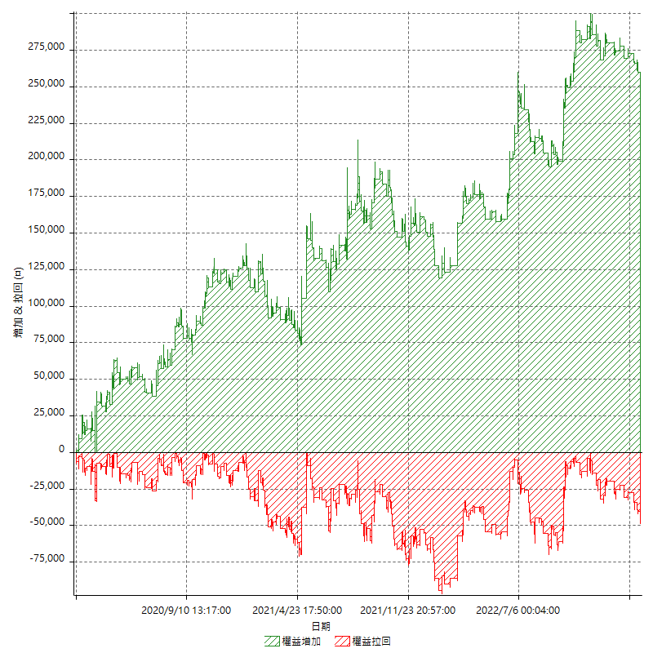

權益增加 & 拉回(%)

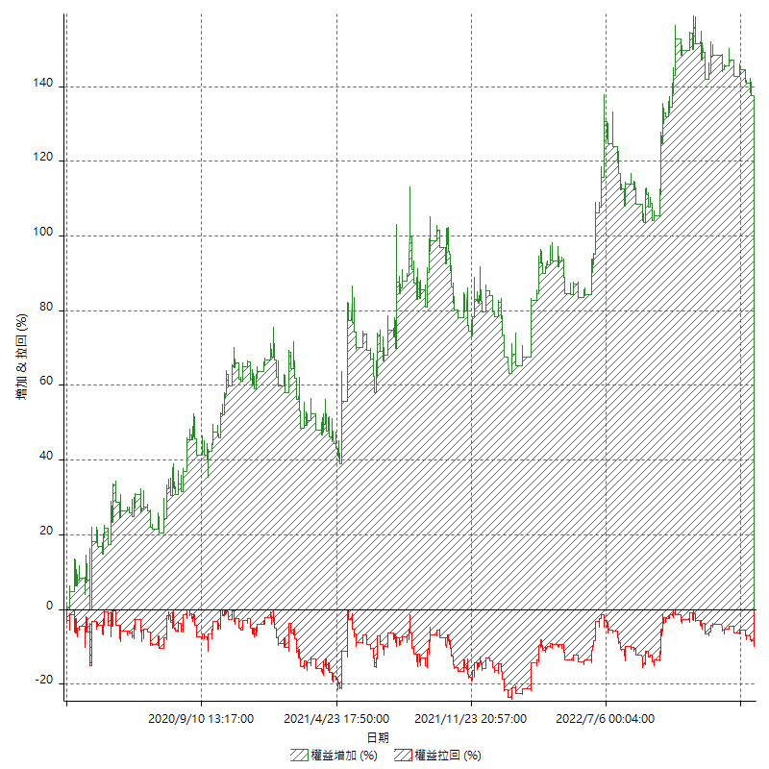

平倉權益曲線

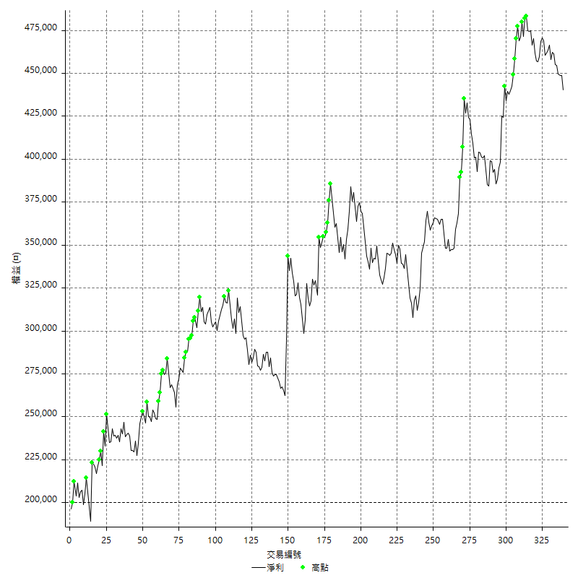

平倉權益曲線及績效拉回

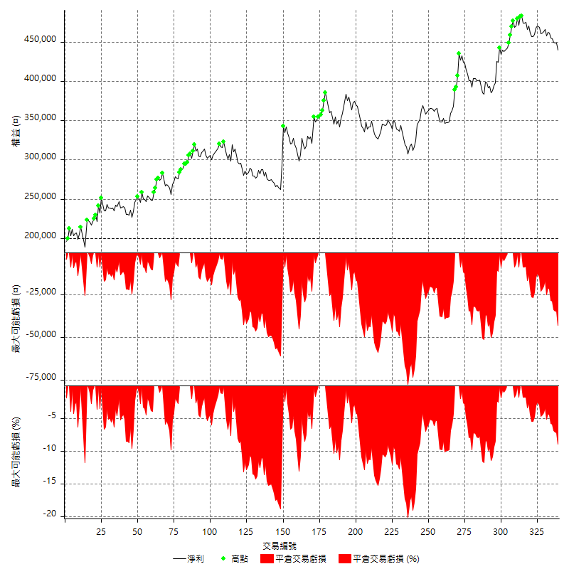

買進持有績效

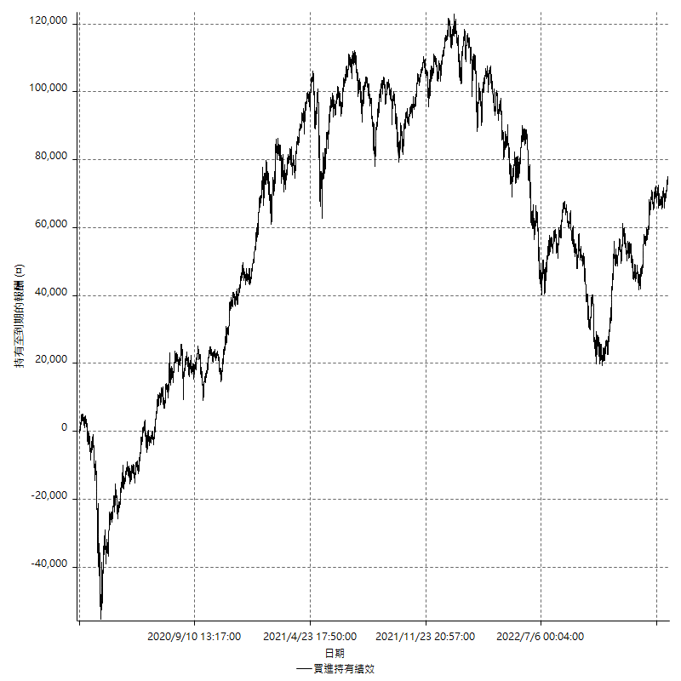

月增值指數

交易分析
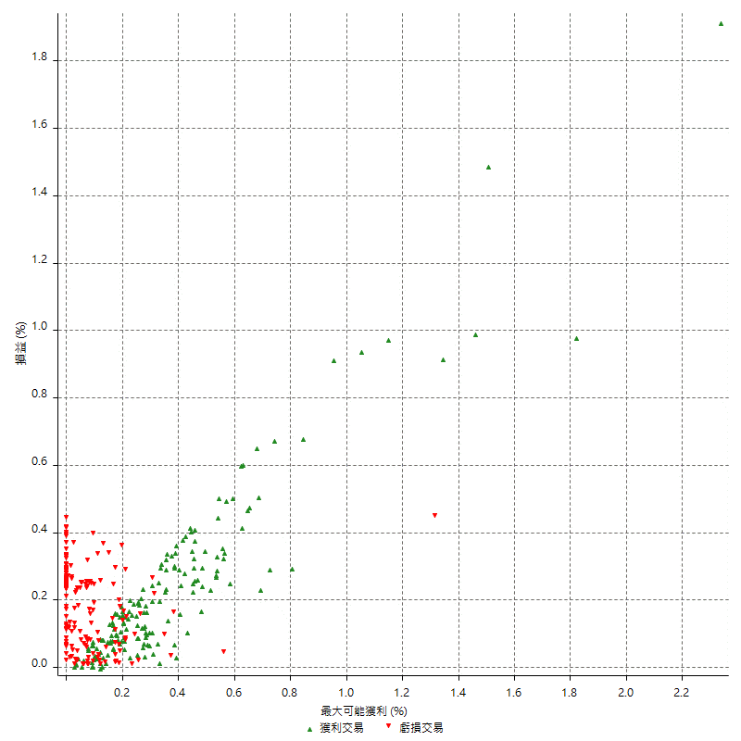
總交易分析

 | 所有交易 | 多單 | 空單
交易總次數 | 339 | 2 | 337
未平倉交易總數量 | 0 | 0 | 0
獲利交易次數 | 167 | 1 | 166
虧損交易次數 | 171 | 1 | 170
勝率 | 49.262536873 | 50 | 49.258160237
平均交易(獲利 & 虧損) | 708.55457227 | 1400 | 704.45103858
平均獲利交易 | 6831.1377246 | 11200 | 6804.8192771
平均虧損交易 | -5266.6666667 | -8400 | -5248.2352941
平均獲利/平均虧損 比率 | 1.2970514667 | 1.3333333333 | 1.296591882
最大的交易獲利 | 49200 | 11200 | 49200
最大的交易虧損 | -8400 | -8400 | -8400
平倉交易的平均K棒數 | 2.7 | 2 | 2.7
獲利平倉交易的平均K棒數 | 3 | 3 | 3
虧損平倉交易的平均K棒數 | 2.3 | 1 | 2.3
平倉交易間的平均K棒數 | 3 | n/a | 3
獲利平倉交易間的平均K棒數 | 310.7 | 52388 | 312.6
虧損平倉交易間的平均K棒數 | 304 | 52390 | 305.8

極端交易

 | 全部 | 正 | 負
1 Std. Deviation of Avg. Trade | 8169.2027364 | 7128.1886054 | 3214.0866418
平均交易金額 +1標準差 | 8877.7573087 | 13959.32633 | -2052.5800248
平均交易金額 -1標準差 | -7460.6481641 | -297.05088085 | -8480.7533085
極端交易次數 | 16 | 16 | 0
極端交易損益比 |  | 387200

最大獲利/最大虧損

 | 最大可能獲利 | 最大可能虧損
最大值 | 62400 | -8000
最大值日期 | 2021-07-28 | 2020-02-21
平均值 | 6345.7227139 | -4147.4926254
最大值 (%) | 2.3363955994 | -0.42395336513
最大值 (%) 日期 | 2020-03-19 | 2020-03-17
平均值 (%) | 0.22023417528 | -0.1418650507
1標準差 | 7854.6336714 | 2778.140245
平均交易金額 +1標準差 | 14200.356385 | -1369.3523803
平均交易金額 -1標準差 | -1508.9109576 | -6925.6328704

交易序列分析

Z值 | 0.43925166587
信賴界限 | 0.33952121979
策略精確預期 | 708.55457227
最大連續獲利交易次數 | 10
最大連續虧損交易次數 | 7
最大連續獲利金額 | 89000
最大連續虧損金額 | -38600
最大連續獲利 (%) | 30.868902439
最大連續虧損 (%) | -11.753731343

交易序列統計量

連續獲利 | 序列編號 | 序列的平均獲利 | 下筆交易的平均虧損
1 | 45 | 7773.3333333 | -6191.1111111
2 | 24 | 6387.5 | -5858.3333333
3 | 7 | 4342.8571429 | -4200
4 | 5 | 8360 | -4680
5 | 2 | 4020 | -4800
6 | 1 | 6566.6666667 | -8400
7 | 1 | 8200 | -6200
10 | 1 | 8900 | -8400
連續虧損 | 序列編號 | 序列的平均虧損 | 下筆交易的平均獲利
1 | 45 | -6133.3333333 | 6760
2 | 19 | -5110.5263158 | 5431.5789474
3 | 16 | -4679.1666667 | 7287.5
4 | 4 | -4825 | 5200
5 | 2 | -6780 | 5100
7 | 2 | -4342.8571429 | 6000

總交易

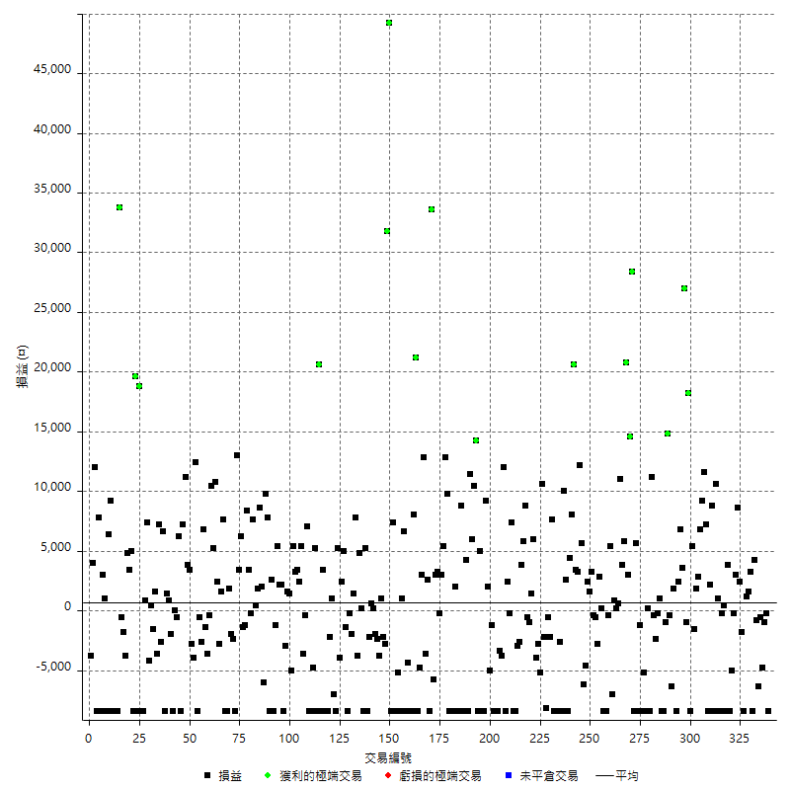

獲利交易

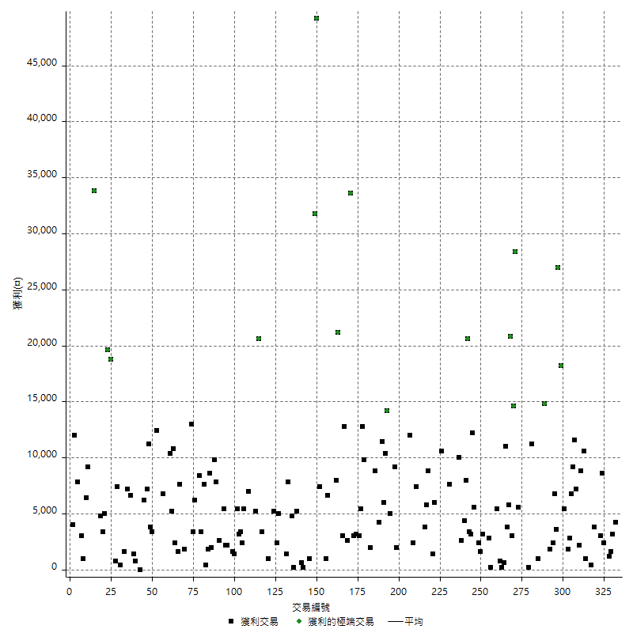

虧損交易

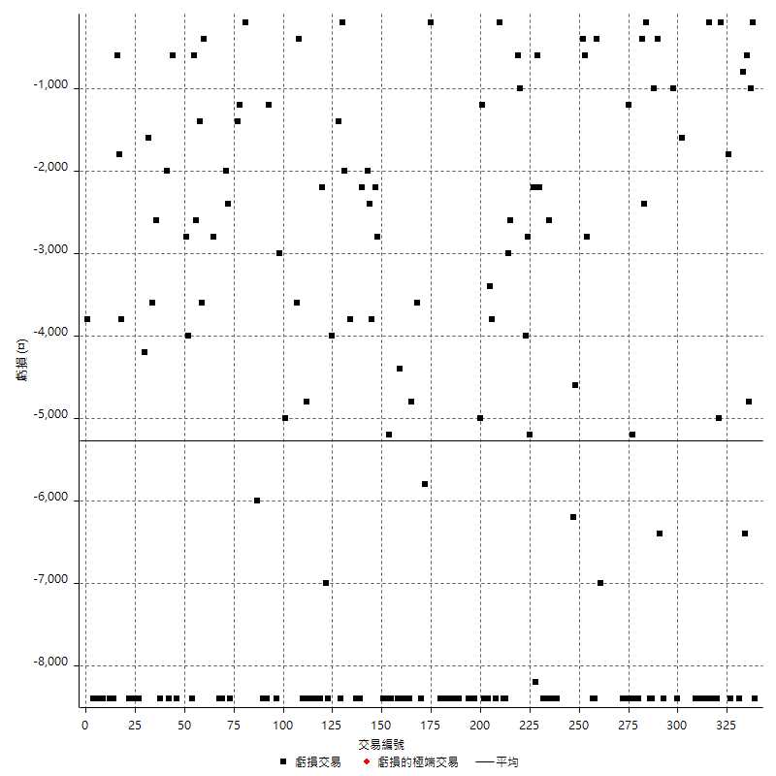

最大可能虧損

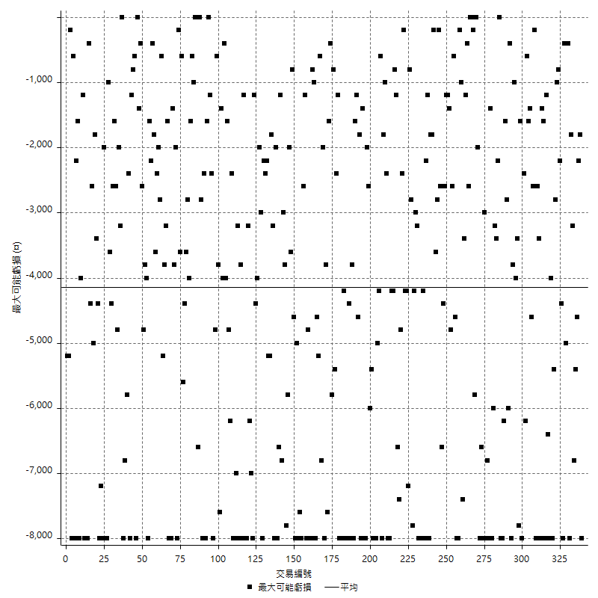

虧損的損益

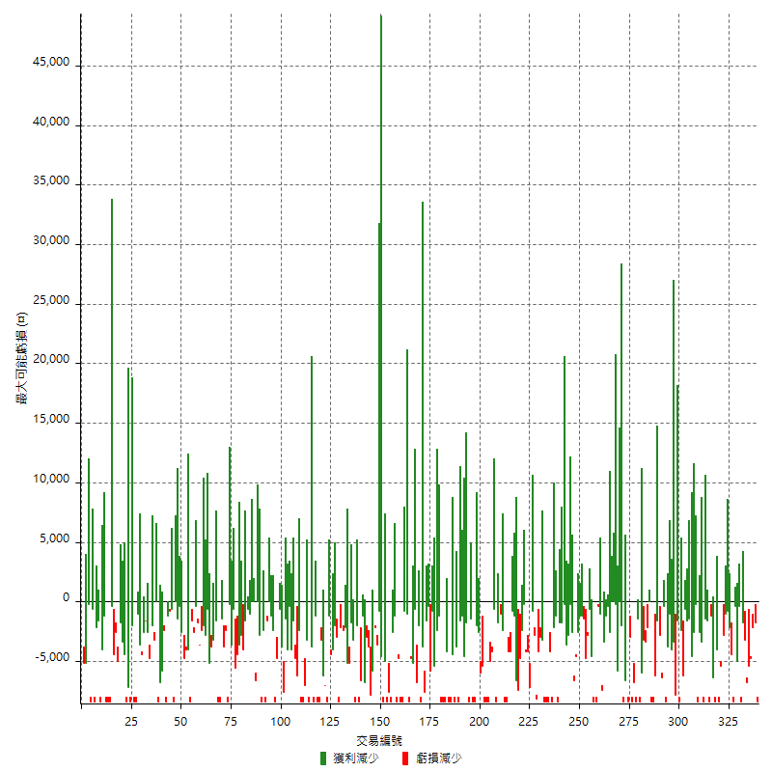

最大虧損幅度

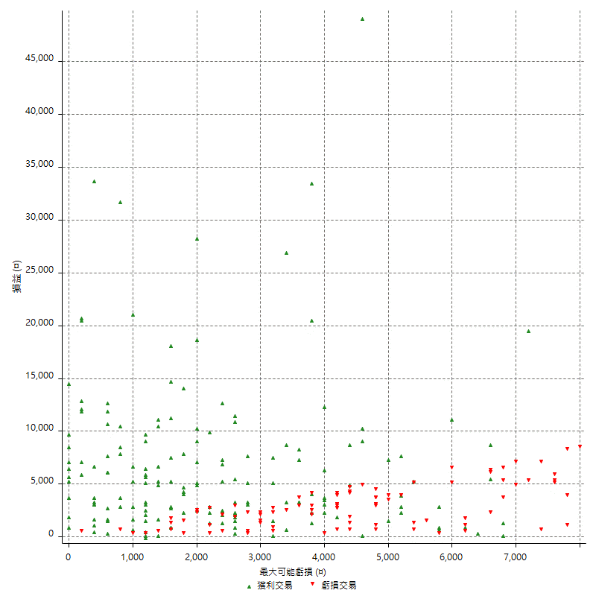

最大虧損幅度 (%)

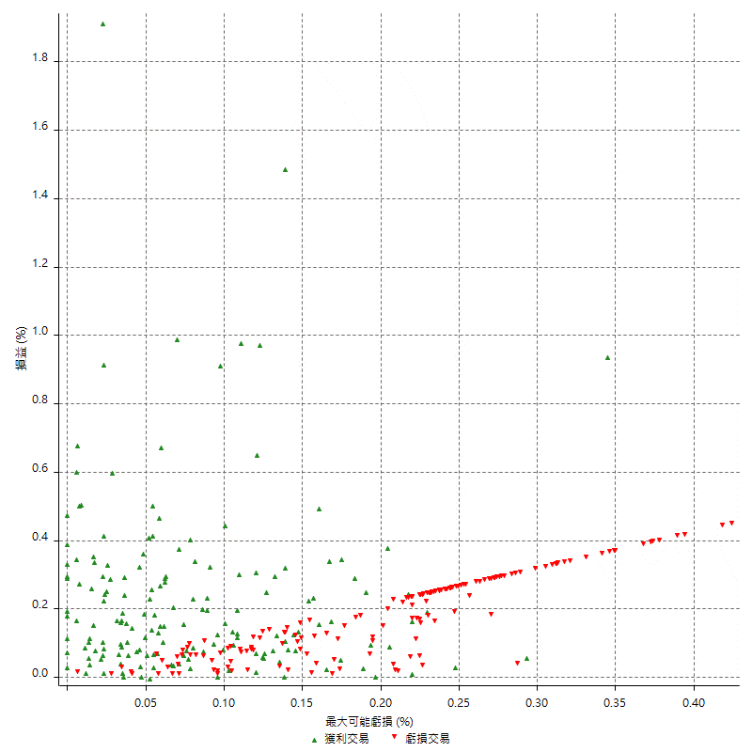

最大可能獲利

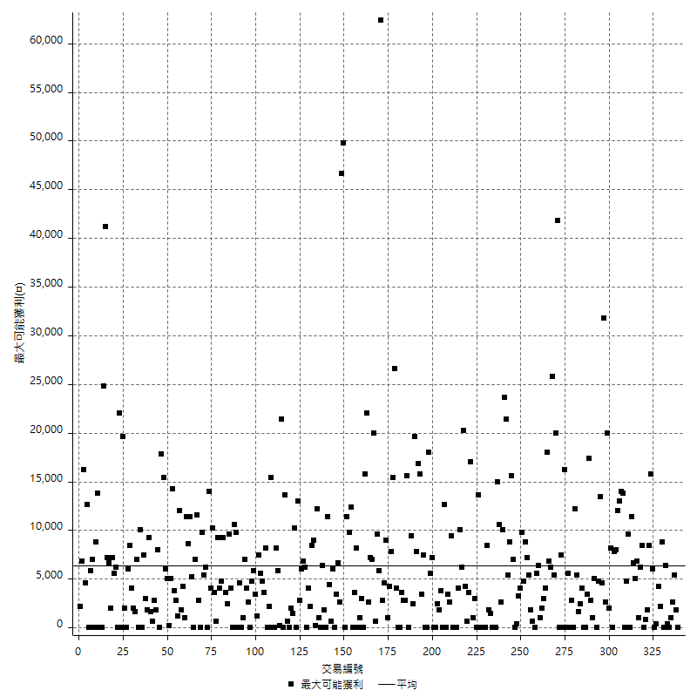

獲利的損益

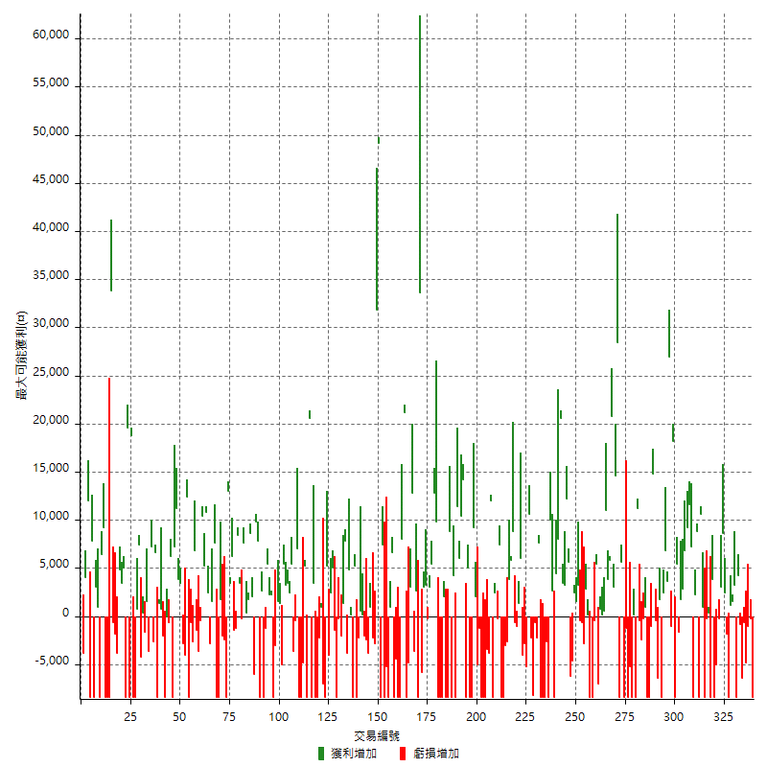

最大獲利幅度

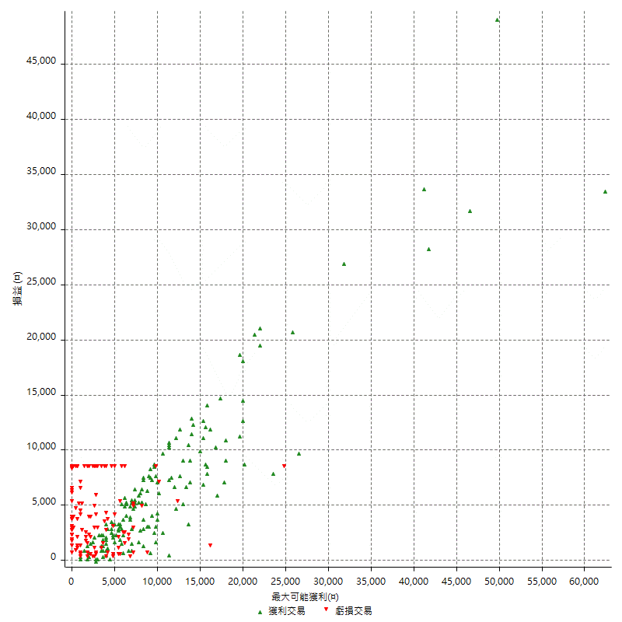

最大獲利幅度 (%)

週期性分析
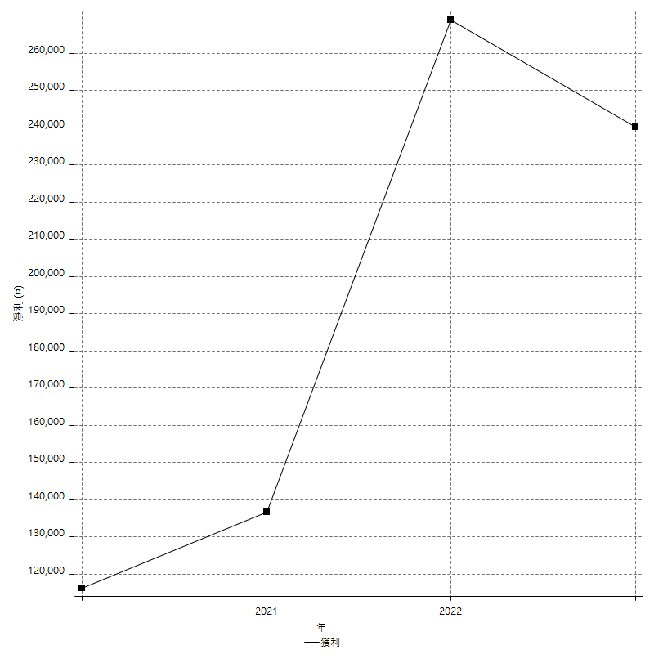
Daily Period Analysis

期間 | 獲利(¤) | 獲利(%) | 毛利 | 毛損 | 交易次數 | 勝率
2023-03-07 | -8400 | -1.8724921979 | 0 | -8400 | 1 | 0
2023-03-02 | -1200 | -0.26678523788 | 0 | -1200 | 2 | 0
2023-03-01 | -4800 | -1.0558732952 | 0 | -4800 | 1 | 0
2023-02-21 | -600 | -0.13181019332 | 0 | -600 | 1 | 0
2023-02-20 | -6400 | -1.3864818024 | 0 | -6400 | 1 | 0
2023-02-09 | 3400 | 0.74203404627 | 4200 | -800 | 2 | 50
2023-02-01 | -8400 | -1.8002571796 | 0 | -8400 | 1 | 0
2023-01-13 | 3200 | 0.69054812257 | 3200 | 0 | 1 | 100
2023-01-06 | 1600 | 0.34647033348 | 1600 | 0 | 1 | 100
2023-01-04 | 1200 | 0.26052974381 | 1200 | 0 | 1 | 100
2023-01-03 | -8400 | -1.7910447761 | 0 | -8400 | 1 | 0
2022-12-19 | 600 | 0.12809564475 | 2400 | -1800 | 2 | 50
2022-12-15 | 8600 | 1.8703784254 | 8600 | 0 | 1 | 100
2022-12-13 | 2800 | 0.61269146608 | 3000 | -200 | 2 | 50
2022-12-07 | -13400 | -2.8486394558 | 0 | -13400 | 2 | 0
2022-12-02 | 3800 | 0.81440205744 | 3800 | 0 | 1 | 100
2022-11-30 | -8400 | -1.7684210526 | 0 | -8400 | 1 | 0
2022-11-29 | 400 | 0.084281500211 | 400 | 0 | 1 | 100
2022-11-22 | -8600 | -1.7798013245 | 0 | -8600 | 2 | 0
2022-11-18 | 11600 | 2.45971162 | 11600 | 0 | 2 | 100
2022-11-17 | -8400 | -1.75 | 0 | -8400 | 1 | 0
2022-11-14 | 8800 | 1.8675721562 | 8800 | 0 | 1 | 100
2022-11-02 | 2200 | 0.46908315565 | 2200 | 0 | 1 | 100
2022-10-31 | -8400 | -1.7595307918 | 0 | -8400 | 1 | 0
2022-10-21 | 18800 | 4.0994330571 | 18800 | 0 | 2 | 100
2022-10-19 | 9200 | 2.0471740098 | 9200 | 0 | 1 | 100
2022-10-18 | 6800 | 1.5363759602 | 6800 | 0 | 1 | 100
2022-10-13 | 2800 | 0.6366530241 | 2800 | 0 | 1 | 100
2022-10-12 | 1800 | 0.41095890411 | 1800 | 0 | 1 | 100
2022-10-05 | -1600 | -0.36396724295 | 0 | -1600 | 1 | 0
2022-10-03 | -3000 | -0.67781292363 | 5400 | -8400 | 2 | 50
2022-09-30 | 18200 | 4.2884071631 | 18200 | 0 | 1 | 100
2022-09-29 | -1000 | -0.23507287259 | 0 | -1000 | 1 | 0
2022-09-28 | 27000 | 6.7771084337 | 27000 | 0 | 1 | 100
2022-09-27 | 10400 | 2.6804123711 | 10400 | 0 | 2 | 100
2022-09-19 | 2400 | 0.622406639 | 2400 | 0 | 1 | 100
2022-09-15 | -8400 | -2.1319796954 | 0 | -8400 | 1 | 0
2022-09-13 | 1800 | 0.45894951555 | 1800 | 0 | 1 | 100
2022-09-08 | -6400 | -1.6056196688 | 0 | -6400 | 1 | 0
2022-09-06 | -400 | -0.10025062657 | 0 | -400 | 1 | 0
2022-09-05 | 14800 | 3.8521603332 | 14800 | 0 | 1 | 100
2022-08-31 | -1000 | -0.25960539979 | 0 | -1000 | 1 | 0
2022-08-30 | -8400 | -2.1341463415 | 0 | -8400 | 1 | 0
2022-08-19 | -8400 | -2.0895522388 | 0 | -8400 | 1 | 0
2022-08-18 | 1000 | 0.2493765586 | 1000 | 0 | 1 | 100
2022-08-17 | -2600 | -0.64420218038 | 0 | -2600 | 2 | 0
2022-08-12 | -400 | -0.09900990099 | 0 | -400 | 1 | 0
2022-08-04 | 11200 | 2.8513238289 | 11200 | 0 | 1 | 100
2022-08-03 | -8400 | -2.0937188435 | 0 | -8400 | 1 | 0
2022-07-28 | 200 | 0.049875311721 | 200 | 0 | 1 | 100
2022-07-27 | -8400 | -2.0517830972 | 0 | -8400 | 1 | 0
2022-07-25 | -5200 | -1.2542209358 | 0 | -5200 | 1 | 0
2022-07-22 | -8400 | -1.9858156028 | 0 | -8400 | 1 | 0
2022-07-15 | -1200 | -0.2828854314 | 0 | -1200 | 1 | 0
2022-07-08 | -2800 | -0.65573770492 | 5600 | -8400 | 2 | 50
2022-07-07 | -8400 | -1.9292604502 | 0 | -8400 | 1 | 0
2022-07-04 | 28400 | 6.9778869779 | 28400 | 0 | 1 | 100
2022-06-28 | 14600 | 3.7206931702 | 14600 | 0 | 1 | 100
2022-06-24 | 3000 | 0.77041602465 | 3000 | 0 | 1 | 100
2022-06-20 | 20800 | 5.6429734129 | 20800 | 0 | 1 | 100
2022-06-16 | 5800 | 1.598676957 | 5800 | 0 | 1 | 100
2022-06-15 | 3800 | 1.0584958217 | 3800 | 0 | 1 | 100
2022-06-14 | 11000 | 3.1609195402 | 11000 | 0 | 1 | 100
2022-06-01 | 800 | 0.23041474654 | 800 | 0 | 2 | 100
2022-05-31 | 800 | 0.23094688222 | 800 | 0 | 1 | 100
2022-05-23 | -7000 | -1.9807583475 | 0 | -7000 | 1 | 0
2022-05-16 | 5400 | 1.5517241379 | 5400 | 0 | 1 | 100
2022-05-11 | -400 | -0.11481056257 | 0 | -400 | 1 | 0
2022-05-03 | -8400 | -2.3542600897 | 0 | -8400 | 1 | 0
2022-04-28 | -8400 | -2.300109529 | 0 | -8400 | 1 | 0
2022-04-26 | 200 | 0.054794520548 | 200 | 0 | 1 | 100
2022-04-21 | 2800 | 0.77305356157 | 2800 | 0 | 1 | 100
2022-04-20 | -2800 | -0.76712328767 | 0 | -2800 | 1 | 0
2022-04-12 | -600 | -0.16411378556 | 0 | -600 | 1 | 0
2022-04-08 | 2800 | 0.77177508269 | 3200 | -400 | 2 | 50
2022-03-31 | 1600 | 0.44296788483 | 1600 | 0 | 1 | 100
2022-03-29 | 2400 | 0.66889632107 | 2400 | 0 | 1 | 100
2022-03-24 | -4600 | -1.2658227848 | 0 | -4600 | 1 | 0
2022-03-23 | -6200 | -1.6774891775 | 0 | -6200 | 1 | 0
2022-03-22 | 5600 | 1.5384615385 | 5600 | 0 | 1 | 100
2022-03-18 | 15400 | 4.4176706827 | 15400 | 0 | 2 | 100
2022-03-16 | 3400 | 0.98493626883 | 3400 | 0 | 1 | 100
2022-03-08 | 28600 | 9.0334807328 | 28600 | 0 | 2 | 100
2022-02-21 | 4400 | 1.4093529789 | 4400 | 0 | 1 | 100
2022-02-10 | -5800 | -1.8238993711 | 2600 | -8400 | 2 | 50
2022-01-26 | 10000 | 3.2467532468 | 10000 | 0 | 1 | 100
2022-01-20 | -8400 | -2.6548672566 | 0 | -8400 | 1 | 0
2022-01-13 | -11000 | -3.3598045205 | 0 | -11000 | 2 | 0
2022-01-11 | -8400 | -2.5014889815 | 0 | -8400 | 1 | 0
2022-01-10 | -8400 | -2.4404416037 | 0 | -8400 | 1 | 0
2022-01-05 | 7600 | 2.2578728461 | 7600 | 0 | 1 | 100
2021-12-29 | -2800 | -0.82498526812 | 0 | -2800 | 2 | 0
2021-12-27 | -8200 | -2.3590333717 | 0 | -8200 | 1 | 0
2021-12-22 | -2200 | -0.62893081761 | 0 | -2200 | 1 | 0
2021-12-15 | 10600 | 3.125 | 10600 | 0 | 1 | 100
2021-12-09 | -5200 | -1.5098722416 | 0 | -5200 | 1 | 0
2021-12-08 | -2800 | -0.8064516129 | 0 | -2800 | 1 | 0
2021-12-07 | 2000 | 0.57937427578 | 6000 | -4000 | 2 | 50
2021-12-06 | 1400 | 0.40721349622 | 1400 | 0 | 1 | 100
2021-12-03 | -1000 | -0.29002320186 | 0 | -1000 | 1 | 0
2021-12-02 | -600 | -0.17371163868 | 0 | -600 | 1 | 0
2021-11-29 | 8800 | 2.614379085 | 8800 | 0 | 1 | 100
2021-11-25 | 9600 | 2.9357798165 | 9600 | 0 | 2 | 100
2021-11-24 | -2600 | -0.78883495146 | 0 | -2600 | 1 | 0
2021-11-19 | -3000 | -0.9019843656 | 0 | -3000 | 1 | 0
2021-11-18 | -8400 | -2.4633431085 | 0 | -8400 | 1 | 0
2021-11-17 | -1000 | -0.29239766082 | 7400 | -8400 | 2 | 50
2021-11-16 | 2200 | 0.64743967039 | 2400 | -200 | 2 | 50
2021-11-12 | -8400 | -2.4124066628 | 0 | -8400 | 1 | 0
2021-11-11 | 12000 | 3.5693039857 | 12000 | 0 | 1 | 100
2021-11-03 | -3800 | -1.1176470588 | 0 | -3800 | 1 | 0
2021-10-28 | -3400 | -0.9900990099 | 0 | -3400 | 1 | 0
2021-10-27 | -8400 | -2.3877202956 | 0 | -8400 | 1 | 0
2021-10-25 | -8400 | -2.3320377568 | 0 | -8400 | 1 | 0
2021-10-22 | -8400 | -2.2788931091 | 0 | -8400 | 1 | 0
2021-10-21 | -1200 | -0.32449972958 | 0 | -1200 | 1 | 0
2021-10-20 | -5000 | -1.3340448239 | 0 | -5000 | 1 | 0
2021-10-18 | 11200 | 3.0803080308 | 11200 | 0 | 2 | 100
2021-10-14 | -8400 | -2.2580645161 | 0 | -8400 | 1 | 0
2021-10-05 | -8400 | -2.2082018927 | 0 | -8400 | 1 | 0
2021-09-30 | 5000 | 1.3319126265 | 5000 | 0 | 1 | 100
2021-09-17 | 5800 | 1.5692640693 | 14200 | -8400 | 2 | 50
2021-09-16 | 10400 | 2.8953229399 | 10400 | 0 | 1 | 100
2021-09-13 | 17400 | 5.0906963136 | 17400 | 0 | 2 | 100
2021-09-09 | -8400 | -2.3986293547 | 0 | -8400 | 1 | 0
2021-09-02 | 4200 | 1.2138728324 | 4200 | 0 | 1 | 100
2021-09-01 | -8400 | -2.3702031603 | 0 | -8400 | 1 | 0
2021-08-30 | 8800 | 2.5462962963 | 8800 | 0 | 1 | 100
2021-08-27 | -8400 | -2.3728813559 | 0 | -8400 | 1 | 0
2021-08-24 | -6400 | -1.7758046615 | 2000 | -8400 | 2 | 50
2021-08-20 | -16800 | -4.4538706257 | 0 | -16800 | 2 | 0
2021-08-18 | 1400 | 0.37253858435 | 9800 | -8400 | 2 | 50
2021-08-17 | 18200 | 5.0894854586 | 18200 | 0 | 2 | 100
2021-08-12 | 2800 | 0.78917700113 | 3000 | -200 | 2 | 50
2021-08-05 | 3200 | 0.91012514221 | 3200 | 0 | 1 | 100
2021-08-03 | 3000 | 0.86058519793 | 3000 | 0 | 1 | 100
2021-08-02 | -5800 | -1.6365688488 | 0 | -5800 | 1 | 0
2021-07-28 | 33600 | 10.473815461 | 33600 | 0 | 1 | 100
2021-07-27 | -8400 | -2.5516403402 | 0 | -8400 | 1 | 0
2021-07-26 | 2600 | 0.79608083282 | 2600 | 0 | 1 | 100
2021-07-23 | -3600 | -1.0902483343 | 0 | -3600 | 1 | 0
2021-07-14 | 12800 | 4.0327662256 | 12800 | 0 | 1 | 100
2021-07-08 | 3000 | 0.95419847328 | 3000 | 0 | 1 | 100
2021-07-07 | -4800 | -1.5037593985 | 0 | -4800 | 1 | 0
2021-07-02 | -8400 | -2.5641025641 | 0 | -8400 | 1 | 0
2021-06-29 | 21200 | 6.9190600522 | 21200 | 0 | 1 | 100
2021-06-28 | 8000 | 2.6809651475 | 8000 | 0 | 1 | 100
2021-06-24 | -8400 | -2.7379400261 | 0 | -8400 | 1 | 0
2021-06-23 | -8400 | -2.6649746193 | 0 | -8400 | 1 | 0
2021-06-18 | -4400 | -1.3767209011 | 0 | -4400 | 1 | 0
2021-06-10 | -8400 | -2.5609756098 | 0 | -8400 | 1 | 0
2021-06-04 | 6600 | 2.0535158681 | 6600 | 0 | 1 | 100
2021-05-26 | -7400 | -2.2506082725 | 1000 | -8400 | 2 | 50
2021-05-24 | -5200 | -1.5568862275 | 0 | -5200 | 1 | 0
2021-05-20 | -8400 | -2.453271028 | 0 | -8400 | 1 | 0
2021-05-19 | 7400 | 2.2089552239 | 7400 | 0 | 1 | 100
2021-05-13 | -8400 | -2.4461269656 | 0 | -8400 | 1 | 0
2021-05-12 | 49200 | 16.723317471 | 49200 | 0 | 1 | 100
2021-05-04 | 31800 | 12.118902439 | 31800 | 0 | 1 | 100
2021-04-29 | -2800 | -1.0558069382 | 0 | -2800 | 1 | 0
2021-04-28 | -2200 | -0.82273747195 | 0 | -2200 | 1 | 0
2021-04-27 | -2800 | -1.0362694301 | 1000 | -3800 | 2 | 50
2021-04-23 | -2400 | -0.8804108584 | 0 | -2400 | 1 | 0
2021-04-20 | -1800 | -0.65597667638 | 200 | -2000 | 2 | 50
2021-04-19 | 600 | 0.21913805698 | 600 | 0 | 1 | 100
2021-04-16 | -2200 | -0.79710144928 | 0 | -2200 | 1 | 0
2021-04-14 | -8400 | -2.9535864979 | 0 | -8400 | 1 | 0
2021-04-12 | 5200 | 1.8624641834 | 5200 | 0 | 1 | 100
2021-04-08 | -8400 | -2.9207232267 | 0 | -8400 | 1 | 0
2021-04-07 | 5000 | 1.7692852088 | 5000 | 0 | 2 | 100
2021-04-01 | 4000 | 1.4357501795 | 7800 | -3800 | 2 | 50
2021-03-31 | 1400 | 0.50505050505 | 1400 | 0 | 1 | 100
2021-03-30 | -2200 | -0.7874015748 | 0 | -2200 | 2 | 0
2021-03-22 | -8400 | -2.9186935372 | 0 | -8400 | 1 | 0
2021-03-15 | -1400 | -0.48409405256 | 0 | -1400 | 1 | 0
2021-03-12 | 5000 | 1.7593244194 | 5000 | 0 | 1 | 100
2021-03-08 | 2400 | 0.85166784954 | 2400 | 0 | 1 | 100
2021-03-05 | -4000 | -1.399580126 | 0 | -4000 | 1 | 0
2021-03-03 | 5200 | 1.8531717748 | 5200 | 0 | 1 | 100
2021-02-24 | -8400 | -2.9065743945 | 0 | -8400 | 1 | 0
2021-02-23 | -7000 | -2.3648648649 | 0 | -7000 | 1 | 0
2021-02-22 | 1000 | 0.33898305085 | 1000 | 0 | 1 | 100
2021-02-18 | -10600 | -3.4685863874 | 0 | -10600 | 2 | 0
2021-02-05 | -8400 | -2.6751592357 | 0 | -8400 | 1 | 0
2021-02-04 | 3400 | 1.0946555055 | 3400 | 0 | 1 | 100
2021-02-01 | -8400 | -2.6332288401 | 0 | -8400 | 1 | 0
2021-01-27 | 20600 | 6.9034852547 | 20600 | 0 | 1 | 100
2021-01-21 | -8400 | -2.7379400261 | 0 | -8400 | 1 | 0
2021-01-20 | 5200 | 1.724137931 | 5200 | 0 | 1 | 100
2021-01-12 | -4800 | -1.5665796345 | 0 | -4800 | 1 | 0
2021-01-08 | -8400 | -2.668360864 | 0 | -8400 | 1 | 0
2021-01-06 | -8400 | -2.599009901 | 0 | -8400 | 1 | 0
2021-01-05 | 7000 | 2.2137887413 | 7000 | 0 | 1 | 100
2020-12-31 | -400 | -0.12634238787 | 0 | -400 | 1 | 0
2020-12-30 | -3600 | -1.1242973142 | 0 | -3600 | 1 | 0
2020-12-29 | 5400 | 1.7153748412 | 5400 | 0 | 1 | 100
2020-12-21 | 2400 | 0.76824583867 | 2400 | 0 | 1 | 100
2020-12-18 | 3400 | 1.1003236246 | 3400 | 0 | 1 | 100
2020-12-09 | 3200 | 1.0464355788 | 3200 | 0 | 1 | 100
2020-12-08 | 5400 | 1.7976031957 | 5400 | 0 | 1 | 100
2020-12-04 | -5000 | -1.6371971185 | 0 | -5000 | 1 | 0
2020-12-03 | 3000 | 0.99206349206 | 3000 | 0 | 2 | 100
2020-12-02 | -3000 | -0.98231827112 | 0 | -3000 | 1 | 0
2020-11-27 | -8400 | -2.6768642447 | 0 | -8400 | 1 | 0
2020-11-24 | 2200 | 0.70603337612 | 2200 | 0 | 1 | 100
2020-11-17 | 7600 | 2.5 | 7600 | 0 | 2 | 100
2020-11-13 | -1200 | -0.39318479685 | 0 | -1200 | 1 | 0
2020-11-11 | -8400 | -2.6785714286 | 0 | -8400 | 1 | 0
2020-11-05 | 2600 | 0.83601286174 | 2600 | 0 | 1 | 100
2020-11-04 | -600 | -0.19255455712 | 7800 | -8400 | 2 | 50
2020-11-02 | 9800 | 3.2471835653 | 9800 | 0 | 1 | 100
2020-10-26 | -6000 | -1.9493177388 | 0 | -6000 | 1 | 0
2020-10-22 | 10600 | 3.5666218035 | 10600 | 0 | 2 | 100
2020-10-21 | 1800 | 0.60934326337 | 1800 | 0 | 1 | 100
2020-10-20 | 8000 | 2.7835768963 | 8000 | 0 | 2 | 100
2020-10-16 | -200 | -0.069541029207 | 0 | -200 | 1 | 0
2020-10-14 | 11800 | 4.2784626541 | 11800 | 0 | 2 | 100
2020-10-12 | -1200 | -0.43321299639 | 0 | -1200 | 1 | 0
2020-10-08 | -1400 | -0.50287356322 | 0 | -1400 | 1 | 0
2020-09-29 | 6200 | 2.2777369581 | 6200 | 0 | 1 | 100
2020-09-25 | 3400 | 1.2648809524 | 3400 | 0 | 1 | 100
2020-09-21 | 4600 | 1.7411052233 | 13000 | -8400 | 2 | 50
2020-09-18 | -2400 | -0.90022505626 | 0 | -2400 | 1 | 0
2020-09-15 | -2000 | -0.74460163812 | 0 | -2000 | 1 | 0
2020-09-11 | 1800 | 0.67466266867 | 1800 | 0 | 1 | 100
2020-09-03 | -8400 | -3.0523255814 | 0 | -8400 | 1 | 0
2020-09-01 | -8400 | -2.9619181946 | 0 | -8400 | 1 | 0
2020-08-31 | 7600 | 2.7536231884 | 7600 | 0 | 1 | 100
2020-08-27 | 1600 | 0.58309037901 | 1600 | 0 | 1 | 100
2020-08-26 | -2800 | -1.0101010101 | 0 | -2800 | 1 | 0
2020-08-24 | 2400 | 0.87336244541 | 2400 | 0 | 1 | 100
2020-08-19 | 16000 | 6.1823802164 | 16000 | 0 | 2 | 100
2020-08-13 | 10400 | 4.1867954911 | 10400 | 0 | 1 | 100
2020-08-11 | -4000 | -1.5847860539 | 0 | -4000 | 2 | 0
2020-08-06 | 5400 | 2.1862348178 | 6800 | -1400 | 2 | 50
2020-07-31 | -2600 | -1.0416666667 | 0 | -2600 | 1 | 0
2020-07-30 | -600 | -0.23980815348 | 0 | -600 | 1 | 0
2020-07-29 | 4000 | 1.6246953696 | 12400 | -8400 | 2 | 50
2020-07-24 | -4000 | -1.5987210232 | 0 | -4000 | 1 | 0
2020-07-22 | 600 | 0.24038461538 | 3400 | -2800 | 2 | 50
2020-07-20 | 15000 | 6.3938618926 | 15000 | 0 | 2 | 100
2020-07-15 | 7200 | 3.1662269129 | 7200 | 0 | 1 | 100
2020-07-08 | -8400 | -3.5623409669 | 0 | -8400 | 1 | 0
2020-07-07 | 6200 | 2.7003484321 | 6200 | 0 | 1 | 100
2020-06-24 | -600 | -0.2606429192 | 0 | -600 | 1 | 0
2020-06-22 | -8400 | -3.5205364627 | 0 | -8400 | 2 | 0
2020-06-17 | -2000 | -0.83125519534 | 0 | -2000 | 1 | 0
2020-06-11 | 800 | 0.33361134279 | 800 | 0 | 1 | 100
2020-06-09 | 1400 | 0.58724832215 | 1400 | 0 | 1 | 100
2020-06-08 | -8400 | -3.4035656402 | 0 | -8400 | 1 | 0
2020-05-28 | 6600 | 2.7477102415 | 6600 | 0 | 1 | 100
2020-05-27 | 4600 | 1.9524617997 | 7200 | -2600 | 2 | 50
2020-05-25 | -2000 | -0.84175084175 | 1600 | -3600 | 2 | 50
2020-05-20 | -1600 | -0.66889632107 | 0 | -1600 | 1 | 0
2020-05-18 | 400 | 0.1675041876 | 400 | 0 | 1 | 100
2020-05-07 | 3200 | 1.3582342954 | 7400 | -4200 | 2 | 50
2020-05-06 | -7600 | -3.125 | 800 | -8400 | 2 | 50
2020-04-29 | -8400 | -3.3386327504 | 0 | -8400 | 1 | 0
2020-04-23 | 18800 | 8.0756013746 | 18800 | 0 | 1 | 100
2020-04-22 | -8400 | -3.4825870647 | 0 | -8400 | 1 | 0
2020-04-21 | 19600 | 8.844765343 | 19600 | 0 | 1 | 100
2020-04-16 | -8400 | -3.652173913 | 0 | -8400 | 1 | 0
2020-04-10 | 5000 | 2.2222222222 | 5000 | 0 | 1 | 100
2020-04-09 | 8200 | 3.7822878229 | 8200 | 0 | 2 | 100
2020-04-08 | -3800 | -1.722574796 | 0 | -3800 | 1 | 0
2020-03-30 | -1800 | -0.80935251799 | 0 | -1800 | 1 | 0
2020-03-27 | -600 | -0.26905829596 | 0 | -600 | 1 | 0
2020-03-19 | 33800 | 17.864693446 | 33800 | 0 | 1 | 100
2020-03-17 | -16800 | -8.1553398058 | 0 | -16800 | 2 | 0
2020-03-12 | -8400 | -3.9179104478 | 0 | -8400 | 1 | 0
2020-03-11 | 9200 | 4.4834307992 | 9200 | 0 | 1 | 100
2020-03-10 | -2000 | -0.96525096525 | 6400 | -8400 | 2 | 50
2020-03-02 | 1000 | 0.48496605238 | 1000 | 0 | 1 | 100
2020-02-26 | 3000 | 1.4763779528 | 3000 | 0 | 1 | 100
2020-02-25 | -8400 | -3.9697542533 | 0 | -8400 | 1 | 0
2020-02-21 | -600 | -0.28275212064 | 7800 | -8400 | 2 | 50
2020-02-20 | 12000 | 5.994005994 | 12000 | 0 | 1 | 100
2020-02-13 | 4000 | 2.0387359837 | 4000 | 0 | 1 | 100
2020-02-10 | -3800 | -1.9 | 0 | -3800 | 1 | 0

Daily Rolling Period Analysis

期間 | 獲利(¤) | 獲利(%) | 毛利 | 毛損 | 交易次數 | 勝率
當日 - 2023/3/7 | -8400 | -0.33849129594 | 0 | -8400 | 1 | 0
2023/3/6 - 2023/3/7 | -8400 | -0.33849129594 | 0 | -8400 | 1 | 0
2023/3/5 - 2023/3/7 | -8400 | -0.33849129594 | 0 | -8400 | 1 | 0
2023/3/4 - 2023/3/7 | -8400 | -0.33849129594 | 0 | -8400 | 1 | 0
2023/3/3 - 2023/3/7 | -8400 | -0.33849129594 | 0 | -8400 | 1 | 0
2023/3/2 - 2023/3/7 | -9600 | -0.38684719536 | 0 | -9600 | 3 | 0
2023/3/1 - 2023/3/7 | -14400 | -0.58027079304 | 0 | -14400 | 4 | 0
2023/2/28 - 2023/3/7 | -14400 | -0.58027079304 | 0 | -14400 | 4 | 0
2023/2/27 - 2023/3/7 | -14400 | -0.58027079304 | 0 | -14400 | 4 | 0
2023/2/26 - 2023/3/7 | -14400 | -0.58027079304 | 0 | -14400 | 4 | 0
2023/2/25 - 2023/3/7 | -14400 | -0.58027079304 | 0 | -14400 | 4 | 0
2023/2/24 - 2023/3/7 | -14400 | -0.58027079304 | 0 | -14400 | 4 | 0
2023/2/23 - 2023/3/7 | -14400 | -0.58027079304 | 0 | -14400 | 4 | 0
2023/2/22 - 2023/3/7 | -14400 | -0.58027079304 | 0 | -14400 | 4 | 0
2023/2/21 - 2023/3/7 | -15000 | -0.60444874275 | 0 | -15000 | 5 | 0
2023/2/20 - 2023/3/7 | -21400 | -0.86234687299 | 0 | -21400 | 6 | 0
2023/2/19 - 2023/3/7 | -21400 | -0.86234687299 | 0 | -21400 | 6 | 0
2023/2/18 - 2023/3/7 | -21400 | -0.86234687299 | 0 | -21400 | 6 | 0
2023/2/17 - 2023/3/7 | -21400 | -0.86234687299 | 0 | -21400 | 6 | 0
2023/2/16 - 2023/3/7 | -21400 | -0.86234687299 | 0 | -21400 | 6 | 0
2023/2/15 - 2023/3/7 | -21400 | -0.86234687299 | 0 | -21400 | 6 | 0
2023/2/14 - 2023/3/7 | -21400 | -0.86234687299 | 0 | -21400 | 6 | 0
2023/2/13 - 2023/3/7 | -21400 | -0.86234687299 | 0 | -21400 | 6 | 0
2023/2/12 - 2023/3/7 | -21400 | -0.86234687299 | 0 | -21400 | 6 | 0
2023/2/11 - 2023/3/7 | -21400 | -0.86234687299 | 0 | -21400 | 6 | 0
2023/2/10 - 2023/3/7 | -21400 | -0.86234687299 | 0 | -21400 | 6 | 0
2023/2/9 - 2023/3/7 | -18000 | -0.72780203785 | 4200 | -22200 | 8 | 12.5
2023/2/8 - 2023/3/7 | -18000 | -0.72780203785 | 4200 | -22200 | 8 | 12.5
2023/2/7 - 2023/3/7 | -18000 | -0.72780203785 | 4200 | -22200 | 8 | 12.5
2023/2/6 - 2023/3/7 | -18000 | -0.72780203785 | 4200 | -22200 | 8 | 12.5
2023/2/5 - 2023/3/7 | -18000 | -0.72780203785 | 4200 | -22200 | 8 | 12.5
2023/2/4 - 2023/3/7 | -18000 | -0.72780203785 | 4200 | -22200 | 8 | 12.5
2023/2/3 - 2023/3/7 | -18000 | -0.72780203785 | 4200 | -22200 | 8 | 12.5
2023/2/2 - 2023/3/7 | -18000 | -0.72780203785 | 4200 | -22200 | 8 | 12.5
2023/2/1 - 2023/3/7 | -26400 | -1.0674429888 | 4200 | -30600 | 9 | 11.111111111
2023/1/31 - 2023/3/7 | -26400 | -1.0674429888 | 4200 | -30600 | 9 | 11.111111111
2023/1/30 - 2023/3/7 | -26400 | -1.0674429888 | 4200 | -30600 | 9 | 11.111111111
2023/1/29 - 2023/3/7 | -26400 | -1.0674429888 | 4200 | -30600 | 9 | 11.111111111
2023/1/28 - 2023/3/7 | -26400 | -1.0674429888 | 4200 | -30600 | 9 | 11.111111111
2023/1/27 - 2023/3/7 | -26400 | -1.0674429888 | 4200 | -30600 | 9 | 11.111111111
2023/1/26 - 2023/3/7 | -26400 | -1.0674429888 | 4200 | -30600 | 9 | 11.111111111
2023/1/25 - 2023/3/7 | -26400 | -1.0674429888 | 4200 | -30600 | 9 | 11.111111111
2023/1/24 - 2023/3/7 | -26400 | -1.0674429888 | 4200 | -30600 | 9 | 11.111111111
2023/1/23 - 2023/3/7 | -26400 | -1.0674429888 | 4200 | -30600 | 9 | 11.111111111
2023/1/22 - 2023/3/7 | -26400 | -1.0674429888 | 4200 | -30600 | 9 | 11.111111111
2023/1/21 - 2023/3/7 | -26400 | -1.0674429888 | 4200 | -30600 | 9 | 11.111111111
2023/1/20 - 2023/3/7 | -26400 | -1.0674429888 | 4200 | -30600 | 9 | 11.111111111
2023/1/19 - 2023/3/7 | -26400 | -1.0674429888 | 4200 | -30600 | 9 | 11.111111111
2023/1/18 - 2023/3/7 | -26400 | -1.0674429888 | 4200 | -30600 | 9 | 11.111111111
2023/1/17 - 2023/3/7 | -26400 | -1.0674429888 | 4200 | -30600 | 9 | 11.111111111
2023/1/16 - 2023/3/7 | -26400 | -1.0674429888 | 4200 | -30600 | 9 | 11.111111111
2023/1/15 - 2023/3/7 | -26400 | -1.0674429888 | 4200 | -30600 | 9 | 11.111111111
2023/1/14 - 2023/3/7 | -26400 | -1.0674429888 | 4200 | -30600 | 9 | 11.111111111
2023/1/13 - 2023/3/7 | -23200 | -0.94048970326 | 7400 | -30600 | 10 | 20
2023/1/12 - 2023/3/7 | -23200 | -0.94048970326 | 7400 | -30600 | 10 | 20
2023/1/11 - 2023/3/7 | -23200 | -0.94048970326 | 7400 | -30600 | 10 | 20
2023/1/10 - 2023/3/7 | -23200 | -0.94048970326 | 7400 | -30600 | 10 | 20
2023/1/9 - 2023/3/7 | -23200 | -0.94048970326 | 7400 | -30600 | 10 | 20
2023/1/8 - 2023/3/7 | -23200 | -0.94048970326 | 7400 | -30600 | 10 | 20
2023/1/7 - 2023/3/7 | -23200 | -0.94048970326 | 7400 | -30600 | 10 | 20
2023/1/6 - 2023/3/7 | -21600 | -0.87676570872 | 9000 | -30600 | 11 | 27.272727273
2023/1/5 - 2023/3/7 | -21600 | -0.87676570872 | 9000 | -30600 | 11 | 27.272727273
2023/1/4 - 2023/3/7 | -20400 | -0.8288639688 | 10200 | -30600 | 12 | 33.333333333
2023/1/3 - 2023/3/7 | -28800 | -1.1701608971 | 10200 | -39000 | 13 | 30.769230769
2023/1/2 - 2023/3/7 | -28800 | -1.1701608971 | 10200 | -39000 | 13 | 30.769230769
2023/1/1 - 2023/3/7 | -28800 | -1.1701608971 | 10200 | -39000 | 13 | 30.769230769
2022/12/31 - 2023/3/7 | -28800 | -1.1701608971 | 10200 | -39000 | 13 | 30.769230769
2022/12/30 - 2023/3/7 | -28800 | -1.1701608971 | 10200 | -39000 | 13 | 30.769230769
2022/12/29 - 2023/3/7 | -28800 | -1.1701608971 | 10200 | -39000 | 13 | 30.769230769
2022/12/28 - 2023/3/7 | -28800 | -1.1701608971 | 10200 | -39000 | 13 | 30.769230769
2022/12/27 - 2023/3/7 | -28800 | -1.1701608971 | 10200 | -39000 | 13 | 30.769230769
2022/12/26 - 2023/3/7 | -28800 | -1.1701608971 | 10200 | -39000 | 13 | 30.769230769
2022/12/25 - 2023/3/7 | -28800 | -1.1701608971 | 10200 | -39000 | 13 | 30.769230769
2022/12/24 - 2023/3/7 | -28800 | -1.1701608971 | 10200 | -39000 | 13 | 30.769230769
2022/12/23 - 2023/3/7 | -28800 | -1.1701608971 | 10200 | -39000 | 13 | 30.769230769
2022/12/22 - 2023/3/7 | -28800 | -1.1701608971 | 10200 | -39000 | 13 | 30.769230769
2022/12/21 - 2023/3/7 | -28800 | -1.1701608971 | 10200 | -39000 | 13 | 30.769230769
2022/12/20 - 2023/3/7 | -28800 | -1.1701608971 | 10200 | -39000 | 13 | 30.769230769
2022/12/19 - 2023/3/7 | -28200 | -1.1480214949 | 12600 | -40800 | 15 | 33.333333333
2022/12/18 - 2023/3/7 | -28200 | -1.1480214949 | 12600 | -40800 | 15 | 33.333333333
2022/12/17 - 2023/3/7 | -28200 | -1.1480214949 | 12600 | -40800 | 15 | 33.333333333
2022/12/16 - 2023/3/7 | -28200 | -1.1480214949 | 12600 | -40800 | 15 | 33.333333333
2022/12/15 - 2023/3/7 | -19600 | -0.80354214497 | 21200 | -40800 | 16 | 37.5
2022/12/14 - 2023/3/7 | -19600 | -0.80354214497 | 21200 | -40800 | 16 | 37.5
2022/12/13 - 2023/3/7 | -16800 | -0.69044879171 | 24200 | -41000 | 18 | 38.888888889
2022/12/12 - 2023/3/7 | -16800 | -0.69044879171 | 24200 | -41000 | 18 | 38.888888889
2022/12/11 - 2023/3/7 | -16800 | -0.69044879171 | 24200 | -41000 | 18 | 38.888888889
2022/12/10 - 2023/3/7 | -16800 | -0.69044879171 | 24200 | -41000 | 18 | 38.888888889
2022/12/9 - 2023/3/7 | -16800 | -0.69044879171 | 24200 | -41000 | 18 | 38.888888889
2022/12/8 - 2023/3/7 | -16800 | -0.69044879171 | 24200 | -41000 | 18 | 38.888888889
2022/12/7 - 2023/3/7 | -30200 | -1.2411638994 | 24200 | -54400 | 20 | 35
2022/12/6 - 2023/3/7 | -30200 | -1.2411638994 | 24200 | -54400 | 20 | 35
2022/12/5 - 2023/3/7 | -30200 | -1.2411638994 | 24200 | -54400 | 20 | 35
2022/12/4 - 2023/3/7 | -30200 | -1.2411638994 | 24200 | -54400 | 20 | 35
2022/12/3 - 2023/3/7 | -30200 | -1.2411638994 | 24200 | -54400 | 20 | 35
2022/12/2 - 2023/3/7 | -26400 | -1.0883905013 | 28000 | -54400 | 21 | 38.095238095
2022/12/1 - 2023/3/7 | -26400 | -1.0883905013 | 28000 | -54400 | 21 | 38.095238095
2022/11/30 - 2023/3/7 | -34800 | -1.4346965699 | 28000 | -62800 | 22 | 36.363636364
2022/11/29 - 2023/3/7 | -34400 | -1.418673705 | 28400 | -62800 | 23 | 39.130434783
2022/11/28 - 2023/3/7 | -34400 | -1.418673705 | 28400 | -62800 | 23 | 39.130434783
2022/11/27 - 2023/3/7 | -34400 | -1.418673705 | 28400 | -62800 | 23 | 39.130434783
2022/11/26 - 2023/3/7 | -34400 | -1.418673705 | 28400 | -62800 | 23 | 39.130434783
2022/11/25 - 2023/3/7 | -34400 | -1.418673705 | 28400 | -62800 | 23 | 39.130434783
2022/11/24 - 2023/3/7 | -34400 | -1.418673705 | 28400 | -62800 | 23 | 39.130434783
2022/11/23 - 2023/3/7 | -34400 | -1.418673705 | 28400 | -62800 | 23 | 39.130434783
2022/11/22 - 2023/3/7 | -43000 | -1.7733421313 | 28400 | -71400 | 25 | 36
2022/11/21 - 2023/3/7 | -43000 | -1.7733421313 | 28400 | -71400 | 25 | 36
2022/11/20 - 2023/3/7 | -43000 | -1.7733421313 | 28400 | -71400 | 25 | 36
2022/11/19 - 2023/3/7 | -43000 | -1.7733421313 | 28400 | -71400 | 25 | 36
2022/11/18 - 2023/3/7 | -31400 | -1.3074616922 | 40000 | -71400 | 27 | 40.740740741
2022/11/17 - 2023/3/7 | -39800 | -1.6572285143 | 40000 | -79800 | 28 | 39.285714286
2022/11/16 - 2023/3/7 | -39800 | -1.6572285143 | 40000 | -79800 | 28 | 39.285714286
2022/11/15 - 2023/3/7 | -39800 | -1.6572285143 | 40000 | -79800 | 28 | 39.285714286
2022/11/14 - 2023/3/7 | -31000 | -1.3003355705 | 48800 | -79800 | 29 | 41.379310345
2022/11/13 - 2023/3/7 | -31000 | -1.3003355705 | 48800 | -79800 | 29 | 41.379310345
2022/11/12 - 2023/3/7 | -31000 | -1.3003355705 | 48800 | -79800 | 29 | 41.379310345
2022/11/11 - 2023/3/7 | -31000 | -1.3003355705 | 48800 | -79800 | 29 | 41.379310345
2022/11/10 - 2023/3/7 | -31000 | -1.3003355705 | 48800 | -79800 | 29 | 41.379310345
2022/11/9 - 2023/3/7 | -31000 | -1.3003355705 | 48800 | -79800 | 29 | 41.379310345
2022/11/8 - 2023/3/7 | -31000 | -1.3003355705 | 48800 | -79800 | 29 | 41.379310345
2022/11/7 - 2023/3/7 | -31000 | -1.3003355705 | 48800 | -79800 | 29 | 41.379310345
2022/11/6 - 2023/3/7 | -31000 | -1.3003355705 | 48800 | -79800 | 29 | 41.379310345
2022/11/5 - 2023/3/7 | -31000 | -1.3003355705 | 48800 | -79800 | 29 | 41.379310345
2022/11/4 - 2023/3/7 | -31000 | -1.3003355705 | 48800 | -79800 | 29 | 41.379310345
2022/11/3 - 2023/3/7 | -31000 | -1.3003355705 | 48800 | -79800 | 29 | 41.379310345
2022/11/2 - 2023/3/7 | -28800 | -1.2102874433 | 51000 | -79800 | 30 | 43.333333333
2022/11/1 - 2023/3/7 | -28800 | -1.2102874433 | 51000 | -79800 | 30 | 43.333333333
2022/10/31 - 2023/3/7 | -37200 | -1.5632879476 | 51000 | -88200 | 31 | 41.935483871
2022/10/30 - 2023/3/7 | -37200 | -1.5632879476 | 51000 | -88200 | 31 | 41.935483871
2022/10/29 - 2023/3/7 | -37200 | -1.5632879476 | 51000 | -88200 | 31 | 41.935483871
2022/10/28 - 2023/3/7 | -37200 | -1.5632879476 | 51000 | -88200 | 31 | 41.935483871
2022/10/27 - 2023/3/7 | -37200 | -1.5632879476 | 51000 | -88200 | 31 | 41.935483871
2022/10/26 - 2023/3/7 | -37200 | -1.5632879476 | 51000 | -88200 | 31 | 41.935483871
2022/10/25 - 2023/3/7 | -37200 | -1.5632879476 | 51000 | -88200 | 31 | 41.935483871
2022/10/24 - 2023/3/7 | -37200 | -1.5632879476 | 51000 | -88200 | 31 | 41.935483871
2022/10/23 - 2023/3/7 | -37200 | -1.5632879476 | 51000 | -88200 | 31 | 41.935483871
2022/10/22 - 2023/3/7 | -37200 | -1.5632879476 | 51000 | -88200 | 31 | 41.935483871
2022/10/21 - 2023/3/7 | -18400 | -0.78565328779 | 69800 | -88200 | 33 | 45.454545454
2022/10/20 - 2023/3/7 | -18400 | -0.78565328779 | 69800 | -88200 | 33 | 45.454545454
2022/10/19 - 2023/3/7 | -9200 | -0.39593733861 | 79000 | -88200 | 34 | 47.058823529
2022/10/18 - 2023/3/7 | -2400 | -0.1038961039 | 85800 | -88200 | 35 | 48.571428571
2022/10/17 - 2023/3/7 | -2400 | -0.1038961039 | 85800 | -88200 | 35 | 48.571428571
2022/10/16 - 2023/3/7 | -2400 | -0.1038961039 | 85800 | -88200 | 35 | 48.571428571
2022/10/15 - 2023/3/7 | -2400 | -0.1038961039 | 85800 | -88200 | 35 | 48.571428571
2022/10/14 - 2023/3/7 | -2400 | -0.1038961039 | 85800 | -88200 | 35 | 48.571428571
2022/10/13 - 2023/3/7 | 400 | 0.017358097553 | 88600 | -88200 | 36 | 50
2022/10/12 - 2023/3/7 | 2200 | 0.09561891516 | 90400 | -88200 | 37 | 51.351351351
2022/10/11 - 2023/3/7 | 2200 | 0.09561891516 | 90400 | -88200 | 37 | 51.351351351
2022/10/10 - 2023/3/7 | 2200 | 0.09561891516 | 90400 | -88200 | 37 | 51.351351351
2022/10/9 - 2023/3/7 | 2200 | 0.09561891516 | 90400 | -88200 | 37 | 51.351351351
2022/10/8 - 2023/3/7 | 2200 | 0.09561891516 | 90400 | -88200 | 37 | 51.351351351
2022/10/7 - 2023/3/7 | 2200 | 0.09561891516 | 90400 | -88200 | 37 | 51.351351351
2022/10/6 - 2023/3/7 | 2200 | 0.09561891516 | 90400 | -88200 | 37 | 51.351351351
2022/10/5 - 2023/3/7 | 600 | 0.026077885953 | 90400 | -89800 | 38 | 50
2022/10/4 - 2023/3/7 | 600 | 0.026077885953 | 90400 | -89800 | 38 | 50
2022/10/3 - 2023/3/7 | -2400 | -0.10480349345 | 95800 | -98200 | 40 | 50
2022/10/2 - 2023/3/7 | -2400 | -0.10480349345 | 95800 | -98200 | 40 | 50
2022/10/1 - 2023/3/7 | -2400 | -0.10480349345 | 95800 | -98200 | 40 | 50
2022/9/30 - 2023/3/7 | 15800 | 0.70110046148 | 114000 | -98200 | 41 | 51.219512195
2022/9/29 - 2023/3/7 | 14800 | 0.65672701455 | 114000 | -99200 | 42 | 50
2022/9/28 - 2023/3/7 | 41800 | 1.9003455174 | 141000 | -99200 | 43 | 51.162790698
2022/9/27 - 2023/3/7 | 52200 | 2.3958142097 | 151400 | -99200 | 45 | 53.333333333
2022/9/26 - 2023/3/7 | 52200 | 2.3958142097 | 151400 | -99200 | 45 | 53.333333333
2022/9/25 - 2023/3/7 | 52200 | 2.3958142097 | 151400 | -99200 | 45 | 53.333333333
2022/9/24 - 2023/3/7 | 52200 | 2.3958142097 | 151400 | -99200 | 45 | 53.333333333
2022/9/23 - 2023/3/7 | 52200 | 2.3958142097 | 151400 | -99200 | 45 | 53.333333333
2022/9/22 - 2023/3/7 | 52200 | 2.3958142097 | 151400 | -99200 | 45 | 53.333333333
2022/9/21 - 2023/3/7 | 52200 | 2.3958142097 | 151400 | -99200 | 45 | 53.333333333
2022/9/20 - 2023/3/7 | 52200 | 2.3958142097 | 151400 | -99200 | 45 | 53.333333333
2022/9/19 - 2023/3/7 | 54600 | 2.51149954 | 153800 | -99200 | 46 | 54.347826087
2022/9/18 - 2023/3/7 | 54600 | 2.51149954 | 153800 | -99200 | 46 | 54.347826087
2022/9/17 - 2023/3/7 | 54600 | 2.51149954 | 153800 | -99200 | 46 | 54.347826087
2022/9/16 - 2023/3/7 | 54600 | 2.51149954 | 153800 | -99200 | 46 | 54.347826087
2022/9/15 - 2023/3/7 | 46200 | 2.1251149954 | 153800 | -107600 | 47 | 53.191489362
2022/9/14 - 2023/3/7 | 46200 | 2.1251149954 | 153800 | -107600 | 47 | 53.191489362
2022/9/13 - 2023/3/7 | 48000 | 2.2115739034 | 155600 | -107600 | 48 | 54.166666667
2022/9/12 - 2023/3/7 | 48000 | 2.2115739034 | 155600 | -107600 | 48 | 54.166666667
2022/9/11 - 2023/3/7 | 48000 | 2.2115739034 | 155600 | -107600 | 48 | 54.166666667
2022/9/10 - 2023/3/7 | 48000 | 2.2115739034 | 155600 | -107600 | 48 | 54.166666667
2022/9/9 - 2023/3/7 | 48000 | 2.2115739034 | 155600 | -107600 | 48 | 54.166666667
2022/9/8 - 2023/3/7 | 41600 | 1.916697383 | 155600 | -114000 | 49 | 53.06122449
2022/9/7 - 2023/3/7 | 41600 | 1.916697383 | 155600 | -114000 | 49 | 53.06122449
2022/9/6 - 2023/3/7 | 41200 | 1.8982676004 | 155600 | -114400 | 50 | 52
2022/9/5 - 2023/3/7 | 56000 | 2.6158445441 | 170400 | -114400 | 51 | 52.941176471
2022/9/4 - 2023/3/7 | 56000 | 2.6158445441 | 170400 | -114400 | 51 | 52.941176471
2022/9/3 - 2023/3/7 | 56000 | 2.6158445441 | 170400 | -114400 | 51 | 52.941176471
2022/9/2 - 2023/3/7 | 56000 | 2.6158445441 | 170400 | -114400 | 51 | 52.941176471
2022/9/1 - 2023/3/7 | 56000 | 2.6158445441 | 170400 | -114400 | 51 | 52.941176471
2022/8/31 - 2023/3/7 | 55000 | 2.5691330344 | 170400 | -115400 | 52 | 51.923076923
2022/8/30 - 2023/3/7 | 46600 | 2.1767563528 | 170400 | -123800 | 53 | 50.943396226
2022/8/29 - 2023/3/7 | 46600 | 2.1767563528 | 170400 | -123800 | 53 | 50.943396226
2022/8/28 - 2023/3/7 | 46600 | 2.1767563528 | 170400 | -123800 | 53 | 50.943396226
2022/8/27 - 2023/3/7 | 46600 | 2.1767563528 | 170400 | -123800 | 53 | 50.943396226
2022/8/26 - 2023/3/7 | 46600 | 2.1767563528 | 170400 | -123800 | 53 | 50.943396226
2022/8/25 - 2023/3/7 | 46600 | 2.1767563528 | 170400 | -123800 | 53 | 50.943396226
2022/8/24 - 2023/3/7 | 46600 | 2.1767563528 | 170400 | -123800 | 53 | 50.943396226
2022/8/23 - 2023/3/7 | 46600 | 2.1767563528 | 170400 | -123800 | 53 | 50.943396226
2022/8/22 - 2023/3/7 | 46600 | 2.1767563528 | 170400 | -123800 | 53 | 50.943396226
2022/8/21 - 2023/3/7 | 46600 | 2.1767563528 | 170400 | -123800 | 53 | 50.943396226
2022/8/20 - 2023/3/7 | 46600 | 2.1767563528 | 170400 | -123800 | 53 | 50.943396226
2022/8/19 - 2023/3/7 | 38200 | 1.7843796712 | 170400 | -132200 | 54 | 50
2022/8/18 - 2023/3/7 | 39200 | 1.8328034412 | 171400 | -132200 | 55 | 50.909090909
2022/8/17 - 2023/3/7 | 36600 | 1.7112399476 | 171400 | -134800 | 57 | 49.122807017
2022/8/16 - 2023/3/7 | 36600 | 1.7112399476 | 171400 | -134800 | 57 | 49.122807017
2022/8/15 - 2023/3/7 | 36600 | 1.7112399476 | 171400 | -134800 | 57 | 49.122807017
2022/8/14 - 2023/3/7 | 36600 | 1.7112399476 | 171400 | -134800 | 57 | 49.122807017
2022/8/13 - 2023/3/7 | 36600 | 1.7112399476 | 171400 | -134800 | 57 | 49.122807017
2022/8/12 - 2023/3/7 | 36200 | 1.6925378717 | 171400 | -135200 | 58 | 48.275862069
2022/8/11 - 2023/3/7 | 36200 | 1.6925378717 | 171400 | -135200 | 58 | 48.275862069
2022/8/10 - 2023/3/7 | 36200 | 1.6925378717 | 171400 | -135200 | 58 | 48.275862069
2022/8/9 - 2023/3/7 | 36200 | 1.6925378717 | 171400 | -135200 | 58 | 48.275862069
2022/8/8 - 2023/3/7 | 36200 | 1.6925378717 | 171400 | -135200 | 58 | 48.275862069
2022/8/7 - 2023/3/7 | 36200 | 1.6925378717 | 171400 | -135200 | 58 | 48.275862069
2022/8/6 - 2023/3/7 | 36200 | 1.6925378717 | 171400 | -135200 | 58 | 48.275862069
2022/8/5 - 2023/3/7 | 36200 | 1.6925378717 | 171400 | -135200 | 58 | 48.275862069
2022/8/4 - 2023/3/7 | 47400 | 2.2396522397 | 182600 | -135200 | 59 | 49.152542373
2022/8/3 - 2023/3/7 | 39000 | 1.8427518428 | 182600 | -143600 | 60 | 48.333333333
2022/8/2 - 2023/3/7 | 39000 | 1.8427518428 | 182600 | -143600 | 60 | 48.333333333
2022/8/1 - 2023/3/7 | 39000 | 1.8427518428 | 182600 | -143600 | 60 | 48.333333333
2022/7/31 - 2023/3/7 | 39000 | 1.8427518428 | 182600 | -143600 | 60 | 48.333333333
2022/7/30 - 2023/3/7 | 39000 | 1.8427518428 | 182600 | -143600 | 60 | 48.333333333
2022/7/29 - 2023/3/7 | 39000 | 1.8427518428 | 182600 | -143600 | 60 | 48.333333333
2022/7/28 - 2023/3/7 | 39200 | 1.8525519849 | 182800 | -143600 | 61 | 49.180327869
2022/7/27 - 2023/3/7 | 30800 | 1.4555765595 | 182800 | -152000 | 62 | 48.387096774
2022/7/26 - 2023/3/7 | 30800 | 1.4555765595 | 182800 | -152000 | 62 | 48.387096774
2022/7/25 - 2023/3/7 | 25600 | 1.2098298677 | 182800 | -157200 | 63 | 47.619047619
2022/7/24 - 2023/3/7 | 25600 | 1.2098298677 | 182800 | -157200 | 63 | 47.619047619
2022/7/23 - 2023/3/7 | 25600 | 1.2098298677 | 182800 | -157200 | 63 | 47.619047619
2022/7/22 - 2023/3/7 | 17200 | 0.81285444234 | 182800 | -165600 | 64 | 46.875
2022/7/21 - 2023/3/7 | 17200 | 0.81285444234 | 182800 | -165600 | 64 | 46.875
2022/7/20 - 2023/3/7 | 17200 | 0.81285444234 | 182800 | -165600 | 64 | 46.875
2022/7/19 - 2023/3/7 | 17200 | 0.81285444234 | 182800 | -165600 | 64 | 46.875
2022/7/18 - 2023/3/7 | 17200 | 0.81285444234 | 182800 | -165600 | 64 | 46.875
2022/7/17 - 2023/3/7 | 17200 | 0.81285444234 | 182800 | -165600 | 64 | 46.875
2022/7/16 - 2023/3/7 | 17200 | 0.81285444234 | 182800 | -165600 | 64 | 46.875
2022/7/15 - 2023/3/7 | 16000 | 0.7561436673 | 182800 | -166800 | 65 | 46.153846154
2022/7/14 - 2023/3/7 | 16000 | 0.7561436673 | 182800 | -166800 | 65 | 46.153846154
2022/7/13 - 2023/3/7 | 16000 | 0.7561436673 | 182800 | -166800 | 65 | 46.153846154
2022/7/12 - 2023/3/7 | 16000 | 0.7561436673 | 182800 | -166800 | 65 | 46.153846154
2022/7/11 - 2023/3/7 | 16000 | 0.7561436673 | 182800 | -166800 | 65 | 46.153846154
2022/7/10 - 2023/3/7 | 16000 | 0.7561436673 | 182800 | -166800 | 65 | 46.153846154
2022/7/9 - 2023/3/7 | 16000 | 0.7561436673 | 182800 | -166800 | 65 | 46.153846154
2022/7/8 - 2023/3/7 | 13200 | 0.62713797035 | 188400 | -175200 | 67 | 46.268656716
2022/7/7 - 2023/3/7 | 4800 | 0.22805017104 | 188400 | -183600 | 68 | 45.588235294
2022/7/6 - 2023/3/7 | 4800 | 0.22805017104 | 188400 | -183600 | 68 | 45.588235294
2022/7/5 - 2023/3/7 | 4800 | 0.22805017104 | 188400 | -183600 | 68 | 45.588235294
2022/7/4 - 2023/3/7 | 33200 | 1.62109375 | 216800 | -183600 | 69 | 46.376811594
2022/7/3 - 2023/3/7 | 33200 | 1.62109375 | 216800 | -183600 | 69 | 46.376811594
2022/7/2 - 2023/3/7 | 33200 | 1.62109375 | 216800 | -183600 | 69 | 46.376811594
2022/7/1 - 2023/3/7 | 33200 | 1.62109375 | 216800 | -183600 | 69 | 46.376811594
2022/6/30 - 2023/3/7 | 33200 | 1.62109375 | 216800 | -183600 | 69 | 46.376811594
2022/6/29 - 2023/3/7 | 33200 | 1.62109375 | 216800 | -183600 | 69 | 46.376811594
2022/6/28 - 2023/3/7 | 47800 | 2.3677432138 | 231400 | -183600 | 70 | 47.142857143
2022/6/27 - 2023/3/7 | 47800 | 2.3677432138 | 231400 | -183600 | 70 | 47.142857143
2022/6/26 - 2023/3/7 | 47800 | 2.3677432138 | 231400 | -183600 | 70 | 47.142857143
2022/6/25 - 2023/3/7 | 47800 | 2.3677432138 | 231400 | -183600 | 70 | 47.142857143
2022/6/24 - 2023/3/7 | 50800 | 2.5238473768 | 234400 | -183600 | 71 | 47.887323944
2022/6/23 - 2023/3/7 | 50800 | 2.5238473768 | 234400 | -183600 | 71 | 47.887323944
2022/6/22 - 2023/3/7 | 50800 | 2.5238473768 | 234400 | -183600 | 71 | 47.887323944
2022/6/21 - 2023/3/7 | 50800 | 2.5238473768 | 234400 | -183600 | 71 | 47.887323944
2022/6/20 - 2023/3/7 | 71600 | 3.6323051948 | 255200 | -183600 | 72 | 48.611111111
2022/6/19 - 2023/3/7 | 71600 | 3.6323051948 | 255200 | -183600 | 72 | 48.611111111
2022/6/18 - 2023/3/7 | 71600 | 3.6323051948 | 255200 | -183600 | 72 | 48.611111111
2022/6/17 - 2023/3/7 | 71600 | 3.6323051948 | 255200 | -183600 | 72 | 48.611111111
2022/6/16 - 2023/3/7 | 77400 | 3.9497856705 | 261000 | -183600 | 73 | 49.315068493
2022/6/15 - 2023/3/7 | 81200 | 4.1598360656 | 264800 | -183600 | 74 | 50
2022/6/14 - 2023/3/7 | 92200 | 4.7772020725 | 275800 | -183600 | 75 | 50.666666667
2022/6/13 - 2023/3/7 | 92200 | 4.7772020725 | 275800 | -183600 | 75 | 50.666666667
2022/6/12 - 2023/3/7 | 92200 | 4.7772020725 | 275800 | -183600 | 75 | 50.666666667
2022/6/11 - 2023/3/7 | 92200 | 4.7772020725 | 275800 | -183600 | 75 | 50.666666667
2022/6/10 - 2023/3/7 | 92200 | 4.7772020725 | 275800 | -183600 | 75 | 50.666666667
2022/6/9 - 2023/3/7 | 92200 | 4.7772020725 | 275800 | -183600 | 75 | 50.666666667
2022/6/8 - 2023/3/7 | 92200 | 4.7772020725 | 275800 | -183600 | 75 | 50.666666667
2022/6/7 - 2023/3/7 | 92200 | 4.7772020725 | 275800 | -183600 | 75 | 50.666666667
2022/6/6 - 2023/3/7 | 92200 | 4.7772020725 | 275800 | -183600 | 75 | 50.666666667
2022/6/5 - 2023/3/7 | 92200 | 4.7772020725 | 275800 | -183600 | 75 | 50.666666667
2022/6/4 - 2023/3/7 | 92200 | 4.7772020725 | 275800 | -183600 | 75 | 50.666666667
2022/6/3 - 2023/3/7 | 92200 | 4.7772020725 | 275800 | -183600 | 75 | 50.666666667
2022/6/2 - 2023/3/7 | 92200 | 4.7772020725 | 275800 | -183600 | 75 | 50.666666667
2022/6/1 - 2023/3/7 | 93000 | 4.8226509023 | 276600 | -183600 | 77 | 51.948051948
2022/5/31 - 2023/3/7 | 93800 | 4.8681752128 | 277400 | -183600 | 78 | 52.564102564
2022/5/30 - 2023/3/7 | 93800 | 4.8681752128 | 277400 | -183600 | 78 | 52.564102564
2022/5/29 - 2023/3/7 | 93800 | 4.8681752128 | 277400 | -183600 | 78 | 52.564102564
2022/5/28 - 2023/3/7 | 93800 | 4.8681752128 | 277400 | -183600 | 78 | 52.564102564
2022/5/27 - 2023/3/7 | 93800 | 4.8681752128 | 277400 | -183600 | 78 | 52.564102564
2022/5/26 - 2023/3/7 | 93800 | 4.8681752128 | 277400 | -183600 | 78 | 52.564102564
2022/5/25 - 2023/3/7 | 93800 | 4.8681752128 | 277400 | -183600 | 78 | 52.564102564
2022/5/24 - 2023/3/7 | 93800 | 4.8681752128 | 277400 | -183600 | 78 | 52.564102564
2022/5/23 - 2023/3/7 | 86800 | 4.5048785551 | 277400 | -190600 | 79 | 51.898734177
2022/5/22 - 2023/3/7 | 86800 | 4.5048785551 | 277400 | -190600 | 79 | 51.898734177
2022/5/21 - 2023/3/7 | 86800 | 4.5048785551 | 277400 | -190600 | 79 | 51.898734177
2022/5/20 - 2023/3/7 | 86800 | 4.5048785551 | 277400 | -190600 | 79 | 51.898734177
2022/5/19 - 2023/3/7 | 86800 | 4.5048785551 | 277400 | -190600 | 79 | 51.898734177
2022/5/18 - 2023/3/7 | 86800 | 4.5048785551 | 277400 | -190600 | 79 | 51.898734177
2022/5/17 - 2023/3/7 | 86800 | 4.5048785551 | 277400 | -190600 | 79 | 51.898734177
2022/5/16 - 2023/3/7 | 92200 | 4.8121085595 | 282800 | -190600 | 80 | 52.5
2022/5/15 - 2023/3/7 | 92200 | 4.8121085595 | 282800 | -190600 | 80 | 52.5
2022/5/14 - 2023/3/7 | 92200 | 4.8121085595 | 282800 | -190600 | 80 | 52.5
2022/5/13 - 2023/3/7 | 92200 | 4.8121085595 | 282800 | -190600 | 80 | 52.5
2022/5/12 - 2023/3/7 | 92200 | 4.8121085595 | 282800 | -190600 | 80 | 52.5
2022/5/11 - 2023/3/7 | 91800 | 4.7912317328 | 282800 | -191000 | 81 | 51.851851852
2022/5/10 - 2023/3/7 | 91800 | 4.7912317328 | 282800 | -191000 | 81 | 51.851851852
2022/5/9 - 2023/3/7 | 91800 | 4.7912317328 | 282800 | -191000 | 81 | 51.851851852
2022/5/8 - 2023/3/7 | 91800 | 4.7912317328 | 282800 | -191000 | 81 | 51.851851852
2022/5/7 - 2023/3/7 | 91800 | 4.7912317328 | 282800 | -191000 | 81 | 51.851851852
2022/5/6 - 2023/3/7 | 91800 | 4.7912317328 | 282800 | -191000 | 81 | 51.851851852
2022/5/5 - 2023/3/7 | 91800 | 4.7912317328 | 282800 | -191000 | 81 | 51.851851852
2022/5/4 - 2023/3/7 | 91800 | 4.7912317328 | 282800 | -191000 | 81 | 51.851851852
2022/5/3 - 2023/3/7 | 83400 | 4.3528183716 | 282800 | -199400 | 82 | 51.219512195
2022/5/2 - 2023/3/7 | 83400 | 4.3528183716 | 282800 | -199400 | 82 | 51.219512195
2022/5/1 - 2023/3/7 | 83400 | 4.3528183716 | 282800 | -199400 | 82 | 51.219512195
2022/4/30 - 2023/3/7 | 83400 | 4.3528183716 | 282800 | -199400 | 82 | 51.219512195
2022/4/29 - 2023/3/7 | 83400 | 4.3528183716 | 282800 | -199400 | 82 | 51.219512195
2022/4/28 - 2023/3/7 | 75000 | 3.9144050104 | 282800 | -207800 | 83 | 50.602409639
2022/4/27 - 2023/3/7 | 75000 | 3.9144050104 | 282800 | -207800 | 83 | 50.602409639
2022/4/26 - 2023/3/7 | 75200 | 3.9256629777 | 283000 | -207800 | 84 | 51.190476191
2022/4/25 - 2023/3/7 | 75200 | 3.9256629777 | 283000 | -207800 | 84 | 51.190476191
2022/4/24 - 2023/3/7 | 75200 | 3.9256629777 | 283000 | -207800 | 84 | 51.190476191
2022/4/23 - 2023/3/7 | 75200 | 3.9256629777 | 283000 | -207800 | 84 | 51.190476191
2022/4/22 - 2023/3/7 | 75200 | 3.9256629777 | 283000 | -207800 | 84 | 51.190476191
2022/4/21 - 2023/3/7 | 78000 | 4.0837696335 | 285800 | -207800 | 85 | 51.764705882
2022/4/20 - 2023/3/7 | 75200 | 3.9371727749 | 285800 | -210600 | 86 | 51.162790698
2022/4/19 - 2023/3/7 | 75200 | 3.9371727749 | 285800 | -210600 | 86 | 51.162790698
2022/4/18 - 2023/3/7 | 75200 | 3.9371727749 | 285800 | -210600 | 86 | 51.162790698
2022/4/17 - 2023/3/7 | 75200 | 3.9371727749 | 285800 | -210600 | 86 | 51.162790698
2022/4/16 - 2023/3/7 | 75200 | 3.9371727749 | 285800 | -210600 | 86 | 51.162790698
2022/4/15 - 2023/3/7 | 75200 | 3.9371727749 | 285800 | -210600 | 86 | 51.162790698
2022/4/14 - 2023/3/7 | 75200 | 3.9371727749 | 285800 | -210600 | 86 | 51.162790698
2022/4/13 - 2023/3/7 | 75200 | 3.9371727749 | 285800 | -210600 | 86 | 51.162790698
2022/4/12 - 2023/3/7 | 74600 | 3.9057591623 | 285800 | -211200 | 87 | 50.574712644
2022/4/11 - 2023/3/7 | 74600 | 3.9057591623 | 285800 | -211200 | 87 | 50.574712644
2022/4/10 - 2023/3/7 | 74600 | 3.9057591623 | 285800 | -211200 | 87 | 50.574712644
2022/4/9 - 2023/3/7 | 74600 | 3.9057591623 | 285800 | -211200 | 87 | 50.574712644
2022/4/8 - 2023/3/7 | 77400 | 4.065980248 | 289000 | -211600 | 89 | 50.561797753
2022/4/7 - 2023/3/7 | 77400 | 4.065980248 | 289000 | -211600 | 89 | 50.561797753
2022/4/6 - 2023/3/7 | 77400 | 4.065980248 | 289000 | -211600 | 89 | 50.561797753
2022/4/5 - 2023/3/7 | 77400 | 4.065980248 | 289000 | -211600 | 89 | 50.561797753
2022/4/4 - 2023/3/7 | 77400 | 4.065980248 | 289000 | -211600 | 89 | 50.561797753
2022/4/3 - 2023/3/7 | 77400 | 4.065980248 | 289000 | -211600 | 89 | 50.561797753
2022/4/2 - 2023/3/7 | 77400 | 4.065980248 | 289000 | -211600 | 89 | 50.561797753
2022/4/1 - 2023/3/7 | 77400 | 4.065980248 | 289000 | -211600 | 89 | 50.561797753
2022/3/31 - 2023/3/7 | 79000 | 4.1570195748 | 290600 | -211600 | 90 | 51.111111111
2022/3/30 - 2023/3/7 | 79000 | 4.1570195748 | 290600 | -211600 | 90 | 51.111111111
2022/3/29 - 2023/3/7 | 81400 | 4.294154885 | 293000 | -211600 | 91 | 51.648351648
2022/3/28 - 2023/3/7 | 81400 | 4.294154885 | 293000 | -211600 | 91 | 51.648351648
2022/3/27 - 2023/3/7 | 81400 | 4.294154885 | 293000 | -211600 | 91 | 51.648351648
2022/3/26 - 2023/3/7 | 81400 | 4.294154885 | 293000 | -211600 | 91 | 51.648351648
2022/3/25 - 2023/3/7 | 81400 | 4.294154885 | 293000 | -211600 | 91 | 51.648351648
2022/3/24 - 2023/3/7 | 76800 | 4.0514876556 | 293000 | -216200 | 92 | 51.086956522
2022/3/23 - 2023/3/7 | 70600 | 3.7244144334 | 293000 | -222400 | 93 | 50.537634409
2022/3/22 - 2023/3/7 | 76200 | 4.0437274464 | 298600 | -222400 | 94 | 51.063829787
2022/3/21 - 2023/3/7 | 76200 | 4.0437274464 | 298600 | -222400 | 94 | 51.063829787
2022/3/20 - 2023/3/7 | 76200 | 4.0437274464 | 298600 | -222400 | 94 | 51.063829787
2022/3/19 - 2023/3/7 | 76200 | 4.0437274464 | 298600 | -222400 | 94 | 51.063829787
2022/3/18 - 2023/3/7 | 91600 | 4.9417350022 | 314000 | -222400 | 96 | 52.083333333
2022/3/17 - 2023/3/7 | 91600 | 4.9417350022 | 314000 | -222400 | 96 | 52.083333333
2022/3/16 - 2023/3/7 | 95000 | 5.1440329218 | 317400 | -222400 | 97 | 52.577319588
2022/3/15 - 2023/3/7 | 95000 | 5.1440329218 | 317400 | -222400 | 97 | 52.577319588
2022/3/14 - 2023/3/7 | 95000 | 5.1440329218 | 317400 | -222400 | 97 | 52.577319588
2022/3/13 - 2023/3/7 | 95000 | 5.1440329218 | 317400 | -222400 | 97 | 52.577319588
2022/3/12 - 2023/3/7 | 95000 | 5.1440329218 | 317400 | -222400 | 97 | 52.577319588
2022/3/11 - 2023/3/7 | 95000 | 5.1440329218 | 317400 | -222400 | 97 | 52.577319588
2022/3/10 - 2023/3/7 | 95000 | 5.1440329218 | 317400 | -222400 | 97 | 52.577319588
2022/3/9 - 2023/3/7 | 95000 | 5.1440329218 | 317400 | -222400 | 97 | 52.577319588
2022/3/8 - 2023/3/7 | 123600 | 6.9065713008 | 346000 | -222400 | 99 | 53.535353535
2022/3/7 - 2023/3/7 | 123600 | 6.9065713008 | 346000 | -222400 | 99 | 53.535353535
2022/3/6 - 2023/3/7 | 123600 | 6.9065713008 | 346000 | -222400 | 99 | 53.535353535
2022/3/5 - 2023/3/7 | 123600 | 6.9065713008 | 346000 | -222400 | 99 | 53.535353535
2022/3/4 - 2023/3/7 | 123600 | 6.9065713008 | 346000 | -222400 | 99 | 53.535353535
2022/3/3 - 2023/3/7 | 123600 | 6.9065713008 | 346000 | -222400 | 99 | 53.535353535
2022/3/2 - 2023/3/7 | 123600 | 6.9065713008 | 346000 | -222400 | 99 | 53.535353535
2022/3/1 - 2023/3/7 | 123600 | 6.9065713008 | 346000 | -222400 | 99 | 53.535353535
2022/2/28 - 2023/3/7 | 123600 | 6.9065713008 | 346000 | -222400 | 99 | 53.535353535
2022/2/27 - 2023/3/7 | 123600 | 6.9065713008 | 346000 | -222400 | 99 | 53.535353535
2022/2/26 - 2023/3/7 | 123600 | 6.9065713008 | 346000 | -222400 | 99 | 53.535353535
2022/2/25 - 2023/3/7 | 123600 | 6.9065713008 | 346000 | -222400 | 99 | 53.535353535
2022/2/24 - 2023/3/7 | 123600 | 6.9065713008 | 346000 | -222400 | 99 | 53.535353535
2022/2/23 - 2023/3/7 | 123600 | 6.9065713008 | 346000 | -222400 | 99 | 53.535353535
2022/2/22 - 2023/3/7 | 123600 | 6.9065713008 | 346000 | -222400 | 99 | 53.535353535
2022/2/21 - 2023/3/7 | 128000 | 7.1877807727 | 350400 | -222400 | 100 | 54
2022/2/20 - 2023/3/7 | 128000 | 7.1877807727 | 350400 | -222400 | 100 | 54
2022/2/19 - 2023/3/7 | 128000 | 7.1877807727 | 350400 | -222400 | 100 | 54
2022/2/18 - 2023/3/7 | 128000 | 7.1877807727 | 350400 | -222400 | 100 | 54
2022/2/17 - 2023/3/7 | 128000 | 7.1877807727 | 350400 | -222400 | 100 | 54
2022/2/16 - 2023/3/7 | 128000 | 7.1877807727 | 350400 | -222400 | 100 | 54
2022/2/15 - 2023/3/7 | 128000 | 7.1877807727 | 350400 | -222400 | 100 | 54
2022/2/14 - 2023/3/7 | 128000 | 7.1877807727 | 350400 | -222400 | 100 | 54
2022/2/13 - 2023/3/7 | 128000 | 7.1877807727 | 350400 | -222400 | 100 | 54
2022/2/12 - 2023/3/7 | 128000 | 7.1877807727 | 350400 | -222400 | 100 | 54
2022/2/11 - 2023/3/7 | 128000 | 7.1877807727 | 350400 | -222400 | 100 | 54
2022/2/10 - 2023/3/7 | 122200 | 6.8821806713 | 353000 | -230800 | 102 | 53.921568628
2022/2/9 - 2023/3/7 | 122200 | 6.8821806713 | 353000 | -230800 | 102 | 53.921568628
2022/2/8 - 2023/3/7 | 122200 | 6.8821806713 | 353000 | -230800 | 102 | 53.921568628
2022/2/7 - 2023/3/7 | 122200 | 6.8821806713 | 353000 | -230800 | 102 | 53.921568628
2022/2/6 - 2023/3/7 | 122200 | 6.8821806713 | 353000 | -230800 | 102 | 53.921568628
2022/2/5 - 2023/3/7 | 122200 | 6.8821806713 | 353000 | -230800 | 102 | 53.921568628
2022/2/4 - 2023/3/7 | 122200 | 6.8821806713 | 353000 | -230800 | 102 | 53.921568628
2022/2/3 - 2023/3/7 | 122200 | 6.8821806713 | 353000 | -230800 | 102 | 53.921568628
2022/2/2 - 2023/3/7 | 122200 | 6.8821806713 | 353000 | -230800 | 102 | 53.921568628
2022/2/1 - 2023/3/7 | 122200 | 6.8821806713 | 353000 | -230800 | 102 | 53.921568628
2022/1/31 - 2023/3/7 | 122200 | 6.8821806713 | 353000 | -230800 | 102 | 53.921568628
2022/1/30 - 2023/3/7 | 122200 | 6.8821806713 | 353000 | -230800 | 102 | 53.921568628
2022/1/29 - 2023/3/7 | 122200 | 6.8821806713 | 353000 | -230800 | 102 | 53.921568628
2022/1/28 - 2023/3/7 | 122200 | 6.8821806713 | 353000 | -230800 | 102 | 53.921568628
2022/1/27 - 2023/3/7 | 122200 | 6.8821806713 | 353000 | -230800 | 102 | 53.921568628
2022/1/26 - 2023/3/7 | 132200 | 7.5301891091 | 363000 | -230800 | 103 | 54.368932039
2022/1/25 - 2023/3/7 | 132200 | 7.5301891091 | 363000 | -230800 | 103 | 54.368932039
2022/1/24 - 2023/3/7 | 132200 | 7.5301891091 | 363000 | -230800 | 103 | 54.368932039
2022/1/23 - 2023/3/7 | 132200 | 7.5301891091 | 363000 | -230800 | 103 | 54.368932039
2022/1/22 - 2023/3/7 | 132200 | 7.5301891091 | 363000 | -230800 | 103 | 54.368932039
2022/1/21 - 2023/3/7 | 132200 | 7.5301891091 | 363000 | -230800 | 103 | 54.368932039
2022/1/20 - 2023/3/7 | 123800 | 7.0517202096 | 363000 | -239200 | 104 | 53.846153846
2022/1/19 - 2023/3/7 | 123800 | 7.0517202096 | 363000 | -239200 | 104 | 53.846153846
2022/1/18 - 2023/3/7 | 123800 | 7.0517202096 | 363000 | -239200 | 104 | 53.846153846
2022/1/17 - 2023/3/7 | 123800 | 7.0517202096 | 363000 | -239200 | 104 | 53.846153846
2022/1/16 - 2023/3/7 | 123800 | 7.0517202096 | 363000 | -239200 | 104 | 53.846153846
2022/1/15 - 2023/3/7 | 123800 | 7.0517202096 | 363000 | -239200 | 104 | 53.846153846
2022/1/14 - 2023/3/7 | 123800 | 7.0517202096 | 363000 | -239200 | 104 | 53.846153846
2022/1/13 - 2023/3/7 | 112800 | 6.4251537936 | 363000 | -250200 | 106 | 52.830188679
2022/1/12 - 2023/3/7 | 112800 | 6.4251537936 | 363000 | -250200 | 106 | 52.830188679
2022/1/11 - 2023/3/7 | 104400 | 5.9466848941 | 363000 | -258600 | 107 | 52.336448598
2022/1/10 - 2023/3/7 | 96000 | 5.4682159945 | 363000 | -267000 | 108 | 51.851851852
2022/1/9 - 2023/3/7 | 96000 | 5.4682159945 | 363000 | -267000 | 108 | 51.851851852
2022/1/8 - 2023/3/7 | 96000 | 5.4682159945 | 363000 | -267000 | 108 | 51.851851852
2022/1/7 - 2023/3/7 | 96000 | 5.4682159945 | 363000 | -267000 | 108 | 51.851851852
2022/1/6 - 2023/3/7 | 96000 | 5.4682159945 | 363000 | -267000 | 108 | 51.851851852
2022/1/5 - 2023/3/7 | 103600 | 5.9526545622 | 370600 | -267000 | 109 | 52.293577982
2022/1/4 - 2023/3/7 | 103600 | 5.9526545622 | 370600 | -267000 | 109 | 52.293577982
2022/1/3 - 2023/3/7 | 103600 | 5.9526545622 | 370600 | -267000 | 109 | 52.293577982
2022/1/2 - 2023/3/7 | 103600 | 5.9526545622 | 370600 | -267000 | 109 | 52.293577982
2022/1/1 - 2023/3/7 | 103600 | 5.9526545622 | 370600 | -267000 | 109 | 52.293577982
2021/12/31 - 2023/3/7 | 103600 | 5.9526545622 | 370600 | -267000 | 109 | 52.293577982
2021/12/30 - 2023/3/7 | 103600 | 5.9526545622 | 370600 | -267000 | 109 | 52.293577982
...
05/2022 - 03/2023 | 83400 | 23.374439462 | 282800 | -199400 | 82 | 51.219512195
04/2022 - 03/2023 | 77400 | 21.334068357 | 289000 | -211600 | 89 | 50.561797753
03/2022 - 03/2023 | 123600 | 39.039797852 | 346000 | -222400 | 99 | 53.535353535
02/2022 - 03/2023 | 122200 | 38.427672956 | 353000 | -230800 | 102 | 53.921568628
01/2022 - 03/2023 | 103600 | 30.778371955 | 370600 | -267000 | 109 | 52.293577982
12/2021 - 03/2023 | 94800 | 27.446438911 | 388600 | -293800 | 121 | 49.586776859
11/2021 - 03/2023 | 100200 | 29.470588235 | 428800 | -328600 | 134 | 49.253731343
10/2021 - 03/2023 | 59800 | 15.720294427 | 440000 | -380200 | 144 | 47.222222222
09/2021 - 03/2023 | 85800 | 24.20993228 | 491200 | -405400 | 153 | 48.366013072
08/2021 - 03/2023 | 85800 | 24.20993228 | 539200 | -453400 | 168 | 48.809523809
07/2021 - 03/2023 | 112600 | 34.371184371 | 591200 | -478600 | 176 | 48.863636364
06/2021 - 03/2023 | 118800 | 36.963285625 | 627000 | -508200 | 183 | 48.633879781
05/2021 - 03/2023 | 177800 | 67.759146341 | 716400 | -538600 | 191 | 48.691099476
04/2021 - 03/2023 | 161600 | 58.004307251 | 736200 | -574600 | 207 | 48.309178744
03/2021 - 03/2023 | 159600 | 56.878118318 | 750200 | -590600 | 216 | 48.148148148
02/2021 - 03/2023 | 121200 | 37.993730408 | 754600 | -633400 | 224 | 47.321428571
01/2021 - 03/2023 | 124000 | 39.215686275 | 787400 | -663400 | 231 | 47.186147186
12/2020 - 03/2023 | 134800 | 44.138834316 | 810200 | -675400 | 242 | 47.933884298
11/2020 - 03/2023 | 138400 | 45.858184228 | 840200 | -701800 | 252 | 48.412698413
10/2020 - 03/2023 | 161800 | 58.117816092 | 872400 | -710600 | 263 | 49.049429658
09/2020 - 03/2023 | 156600 | 55.218617772 | 896800 | -740200 | 272 | 48.897058824
08/2020 - 03/2023 | 193200 | 78.218623482 | 941600 | -748400 | 283 | 49.469964664
07/2020 - 03/2023 | 210600 | 91.724738676 | 985800 | -775200 | 295 | 49.491525424
06/2020 - 03/2023 | 193400 | 78.363047002 | 988000 | -794600 | 302 | 49.006622517
05/2020 - 03/2023 | 197000 | 81.003289474 | 1012000 | -815000 | 313 | 49.201277955
04/2020 - 03/2023 | 219600 | 99.546690843 | 1063600 | -844000 | 322 | 49.378881988
03/2020 - 03/2023 | 234000 | 113.48205626 | 1114000 | -880000 | 332 | 49.096385542
02/2020 - 03/2023 | 240200 | 120.1 | 1140800 | -900600 | 339 | 49.262536873

Annual Period Analysis

期間 | 獲利(¤) | 獲利(%) | 毛利 | 毛損 | 交易次數 | 勝率
2023 | -28800 | -6.1407249467 | 10200 | -39000 | 13 | 30.769230769
2022 | 132400 | 39.334521687 | 360400 | -228000 | 96 | 55.208333333
2021 | 20400 | 6.4516129032 | 416800 | -396400 | 122 | 42.62295082
2020 | 116200 | 58.1 | 353400 | -237200 | 108 | 53.703703704

Annual Rolling Period Analysis

期間 | 獲利(¤) | 獲利(%) | 毛利 | 毛損 | 交易次數 | 勝率
當日 - 2023 | -28800 | -6.1407249467 | 10200 | -39000 | 13 | 30.769230769
2022 - 2023 | 103600 | 30.778371955 | 370600 | -267000 | 109 | 52.293577982
2021 - 2023 | 124000 | 39.215686275 | 787400 | -663400 | 231 | 47.186147186
2020 - 2023 | 240200 | 120.1 | 1140800 | -900600 | 339 | 49.262536873

每月獲利和虧損

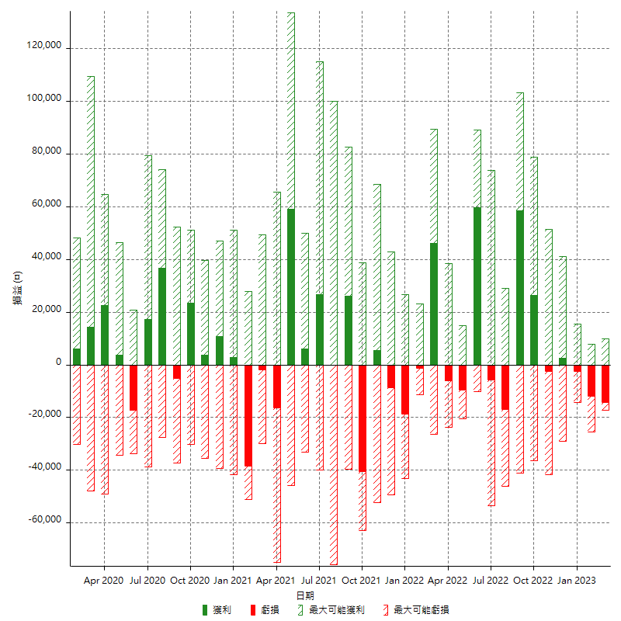

每月獲利和虧損 (%)

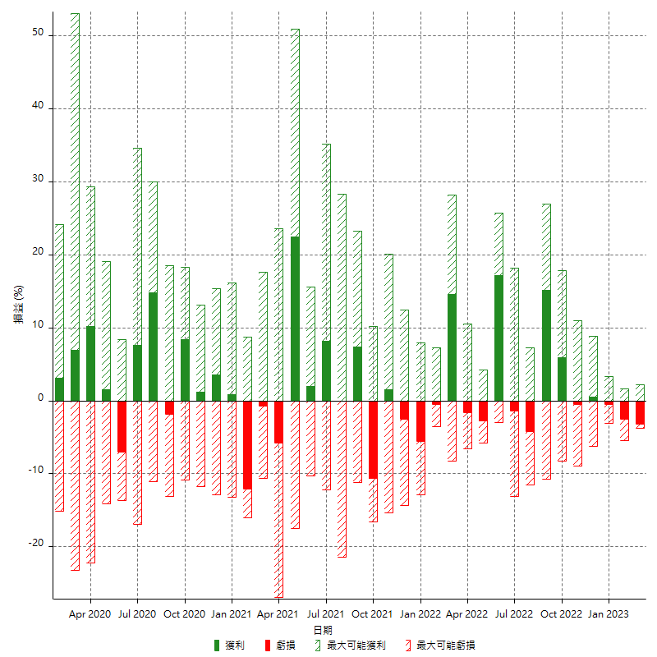

每月累積淨利

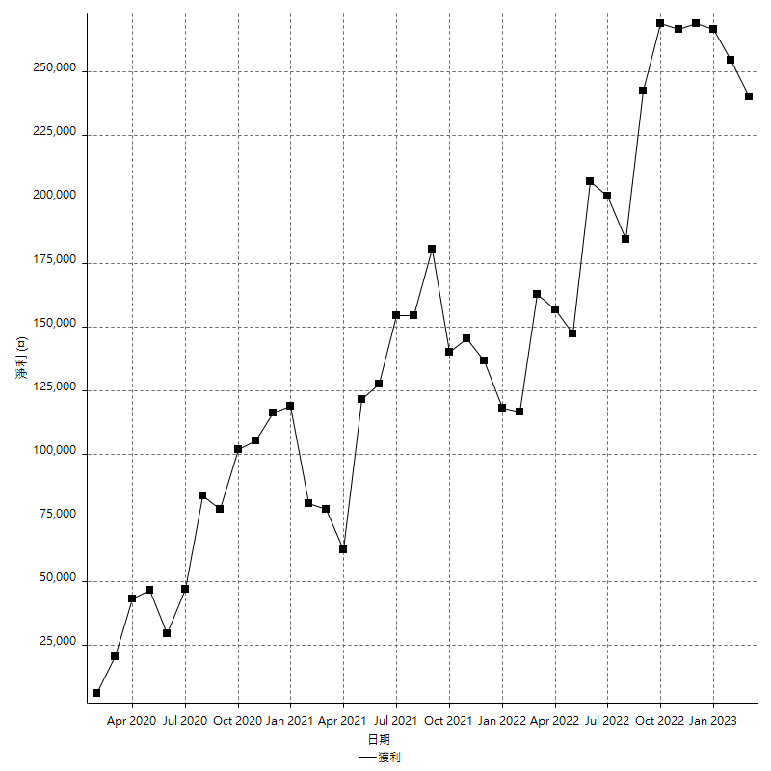

每月平均獲利

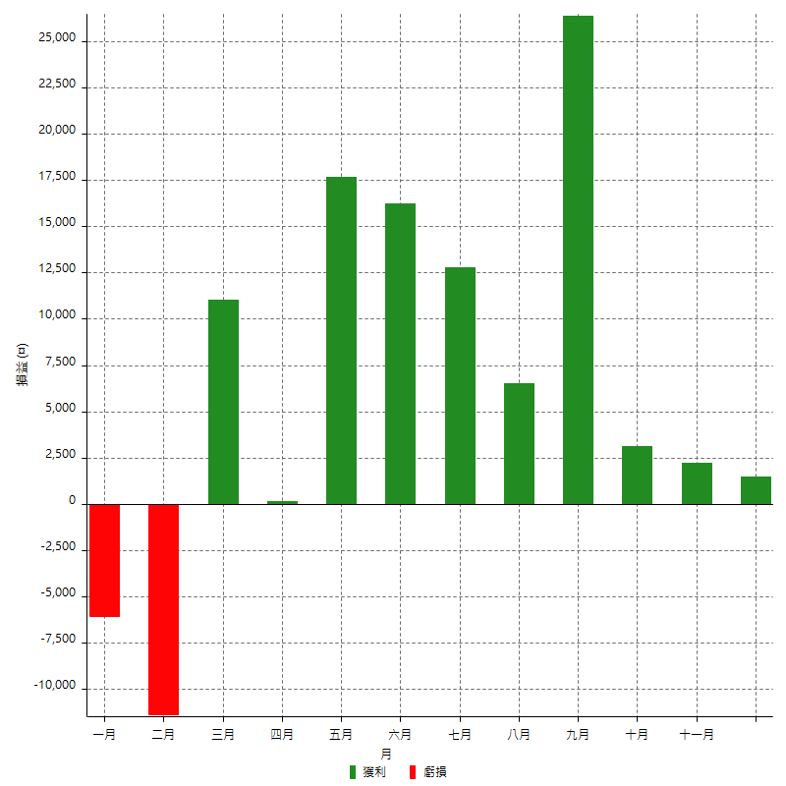

年獲利和虧損

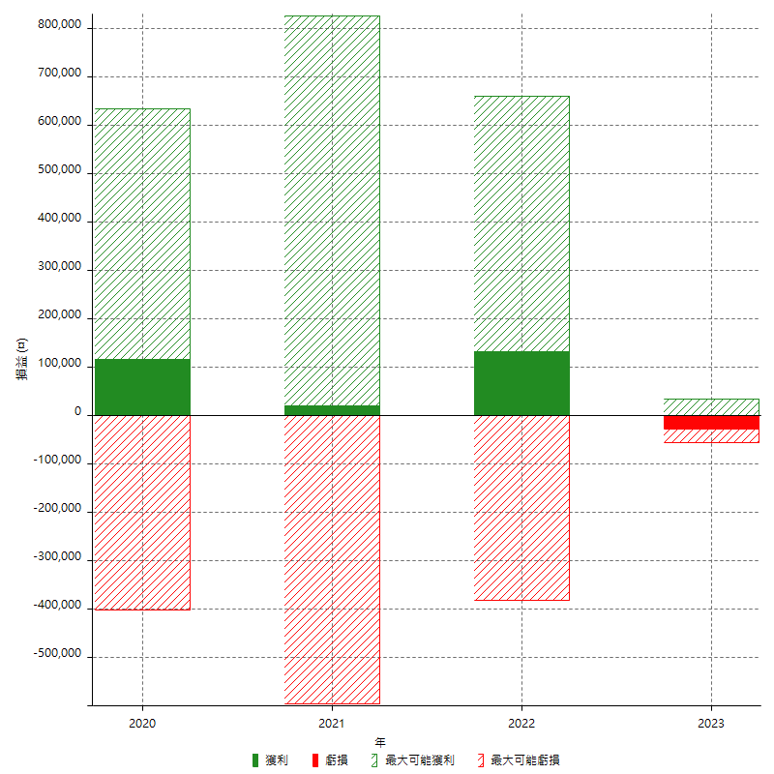

年獲利和虧損 (%)

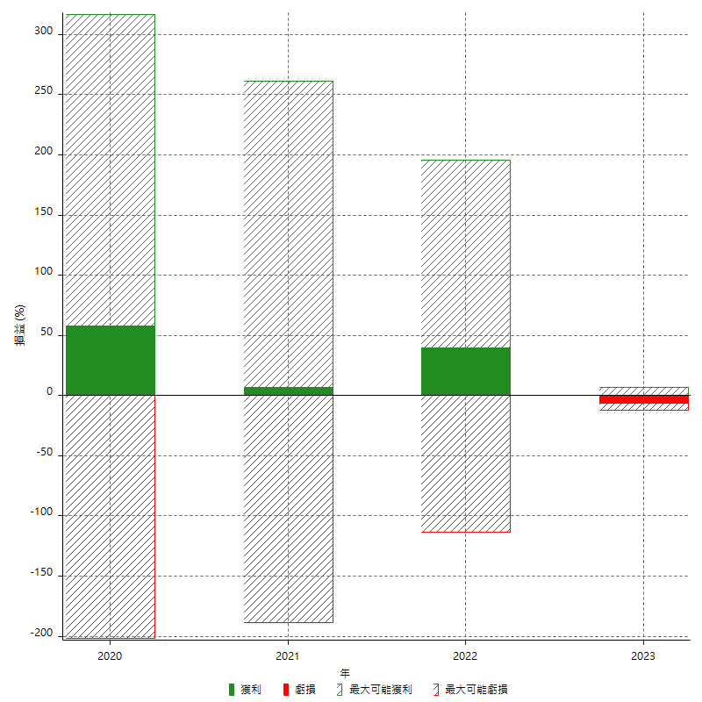

每年累積淨利

